Sheet1
序号 | 订单编号 | 订单商品编号 | 购买日期 | 订单配送方 | 配送地址 | 订单状态 | 订单截图
1 | 113-5420403-6184200 | 108863652754841 108863653706041 | 2024年9月7日周六 05:02 PDT | 亚马逊 | SIOUX FALLS, SD 57108-3265 美国 | 已签收 | 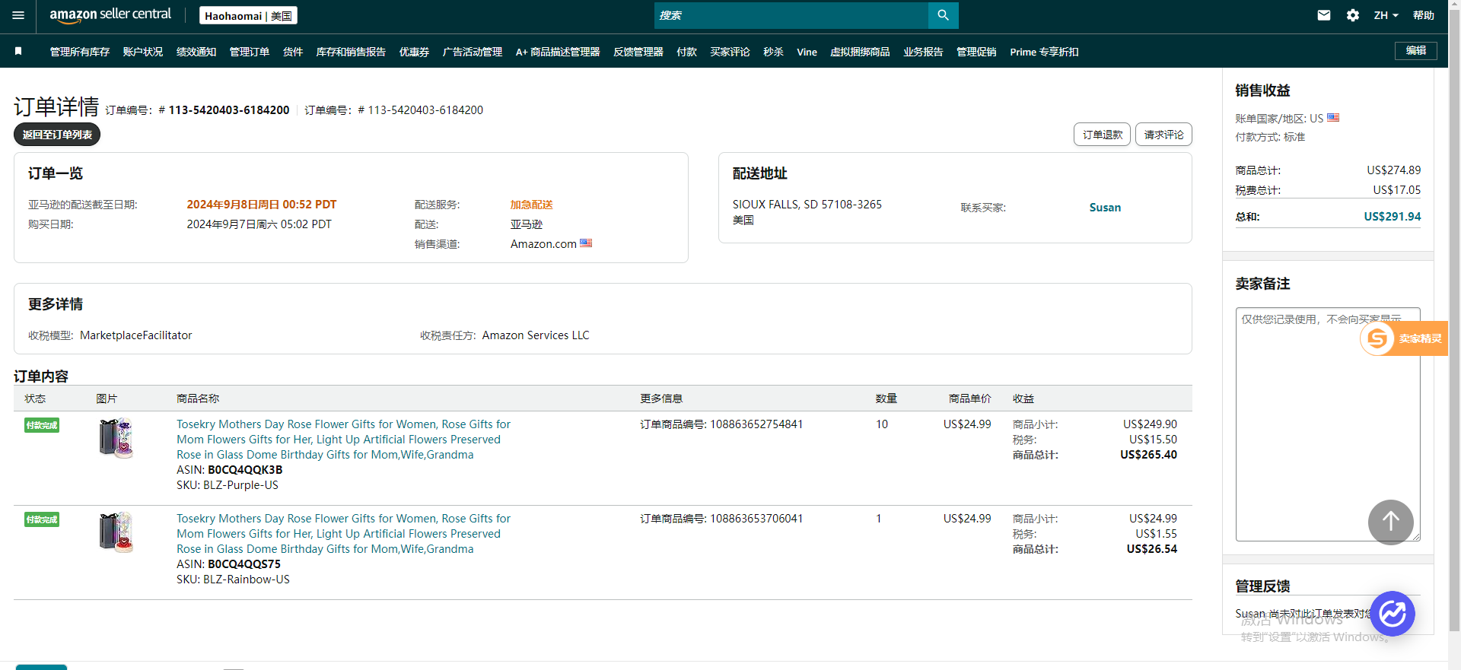
2 | 111-0468667-5017809 | 108869351510321 108869351510361 | 2024年9月7日周六 04:26 PDT | 亚马逊 | AUSTIN, TX 78752-3953 美国 | 已签收 | 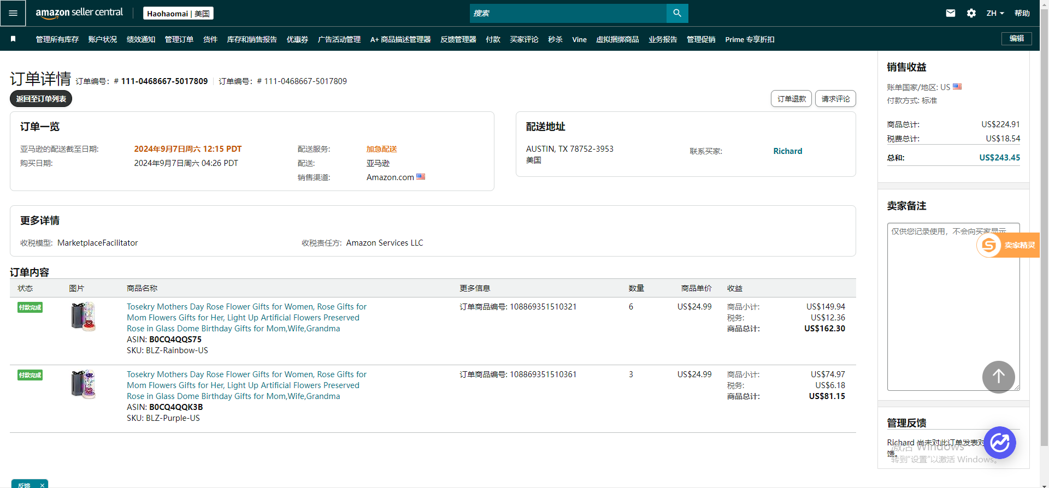
3 | 111-9046855-4200204 | 108806661528201 | 2024年9月6日周五 15:17 PDT | 亚马逊 | BUFFALO, MN 55313-9211 美国 | 已签收 | 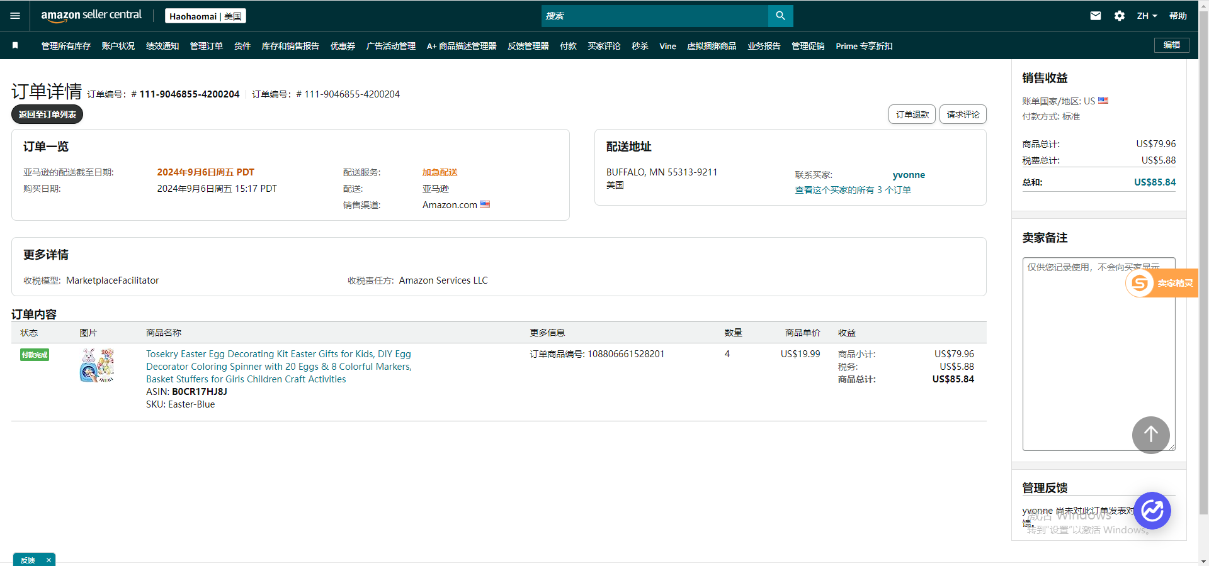
4 | 114-0995989-6712210 | 108825172449961 | 2024年9月6日周五 10:08 PDT | 亚马逊 | FOXFIELD, CO 80016-2937 美国 | 已签收 | 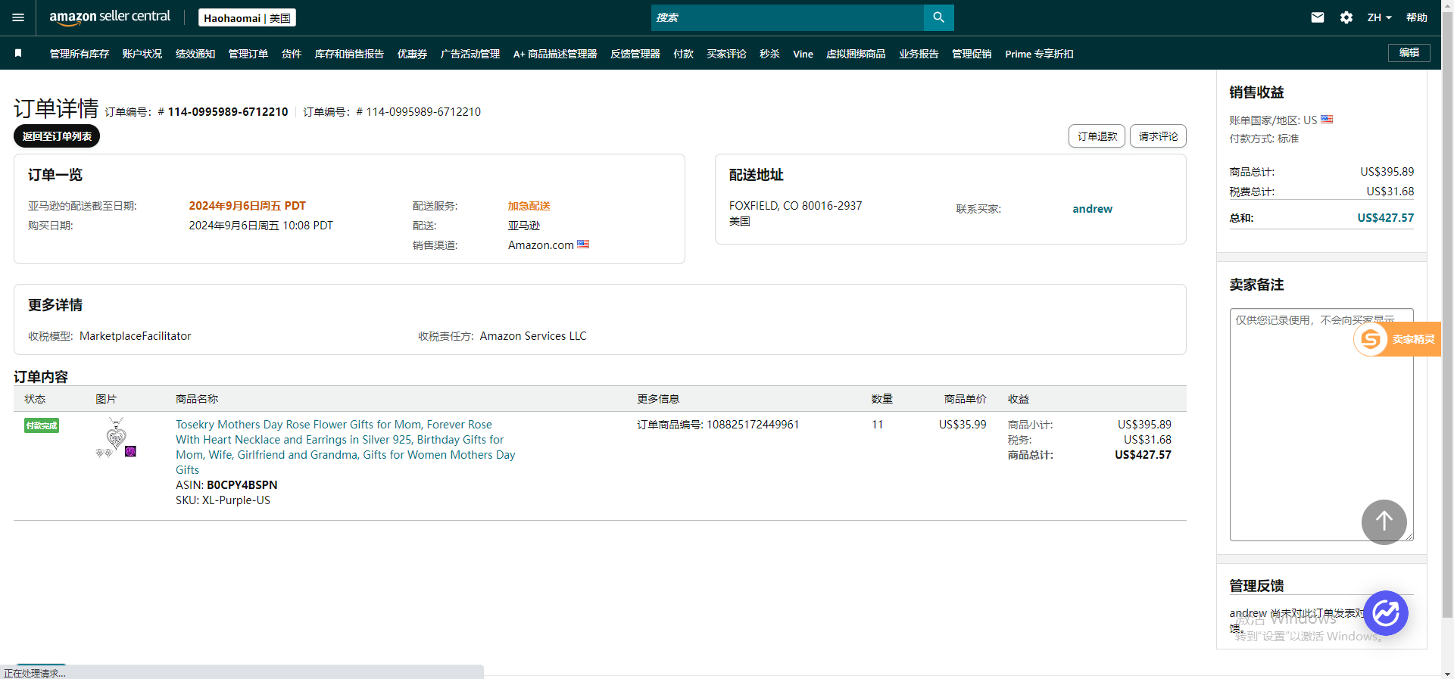
5 | 113-4815961-0404248 | 108788534213521 | 2024年9月6日周五 05:55 PDT | 亚马逊 | VACAVILLE, CA 95687-5473 美国 | 已签收 | 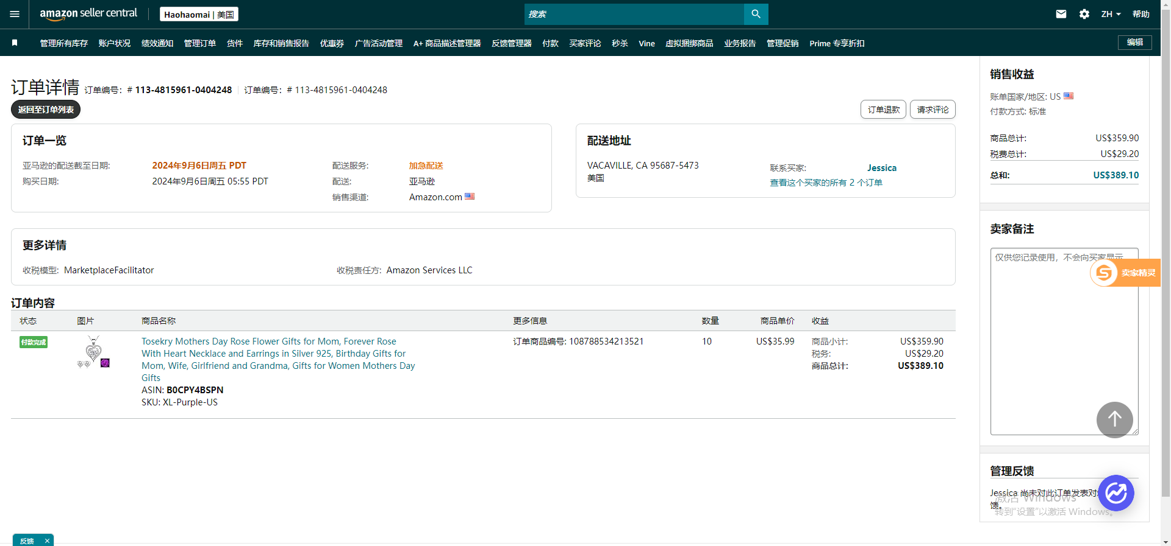
6 | 111-1865300-3348210 | 108785242146161 108797508564321 108797508564361 | 2024年9月6日周五 03:12 PDT | 亚马逊 | VINE GROVE, KY 40175-7605 美国 | 已签收 | 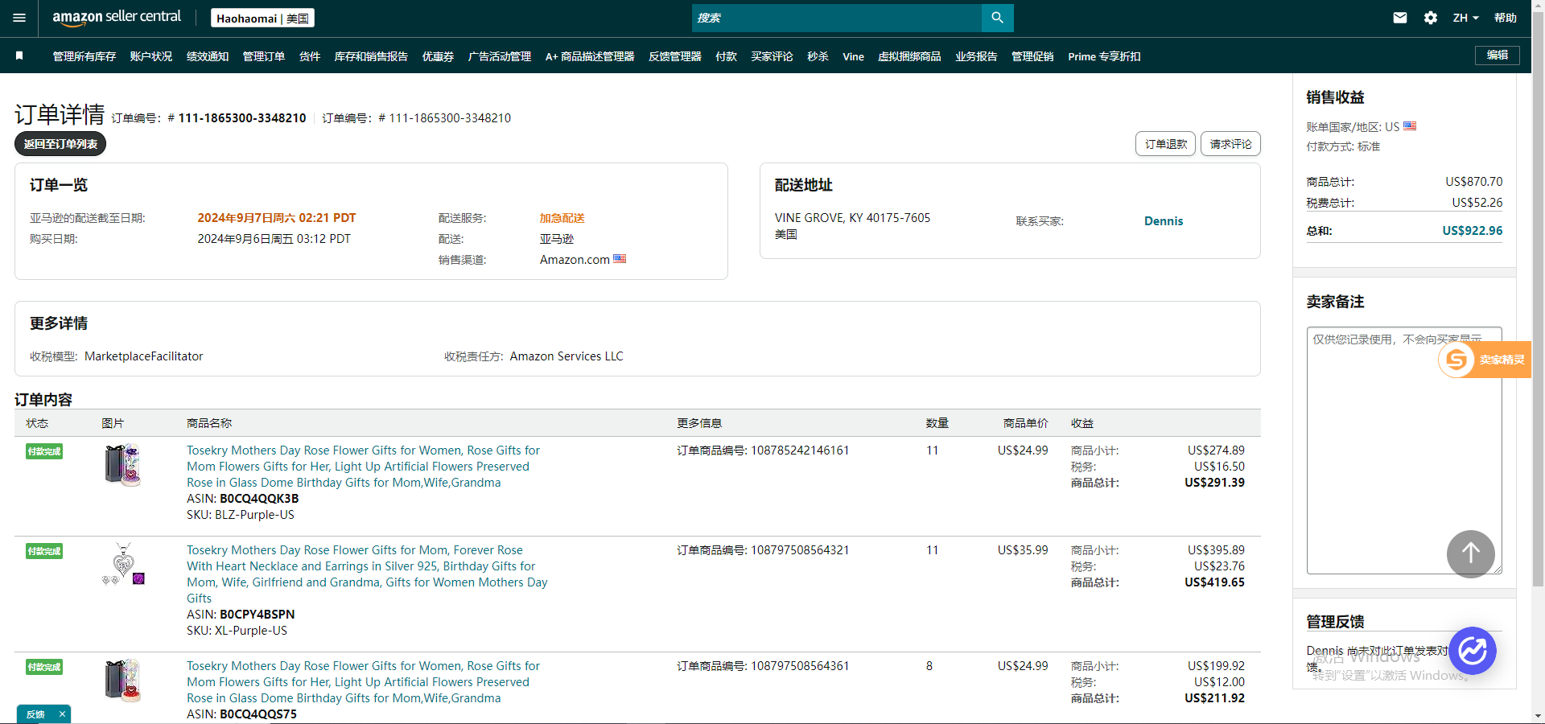
7 | 111-8945582-5898631 | 108785101900841 108785101900881 | 2024年9月6日周五 00:55 PDT | 亚马逊 | CRETE, IL 60417-4444 美国 | 已签收 | 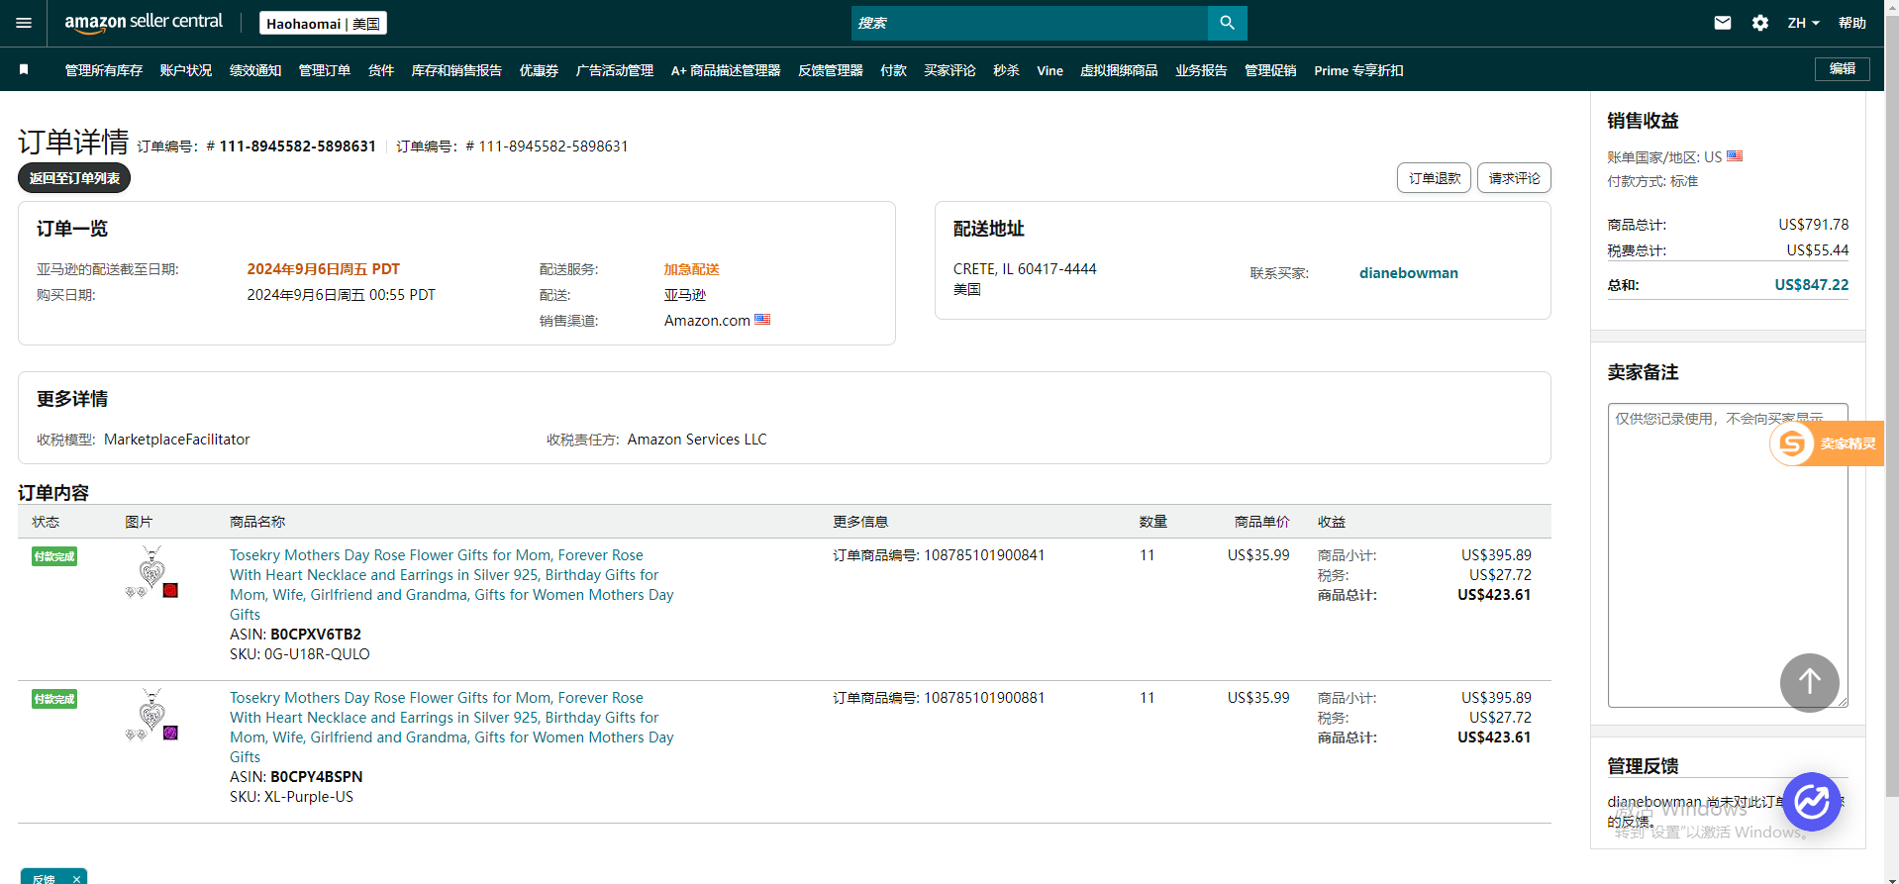
8 | 113-5874123-2849021 | 108735770570321 108735770570361 | 2024年9月5日周四 21:52 PDT | 亚马逊 | SAFFORD, ARIZONA 85546-3235 美国 | 已签收 | 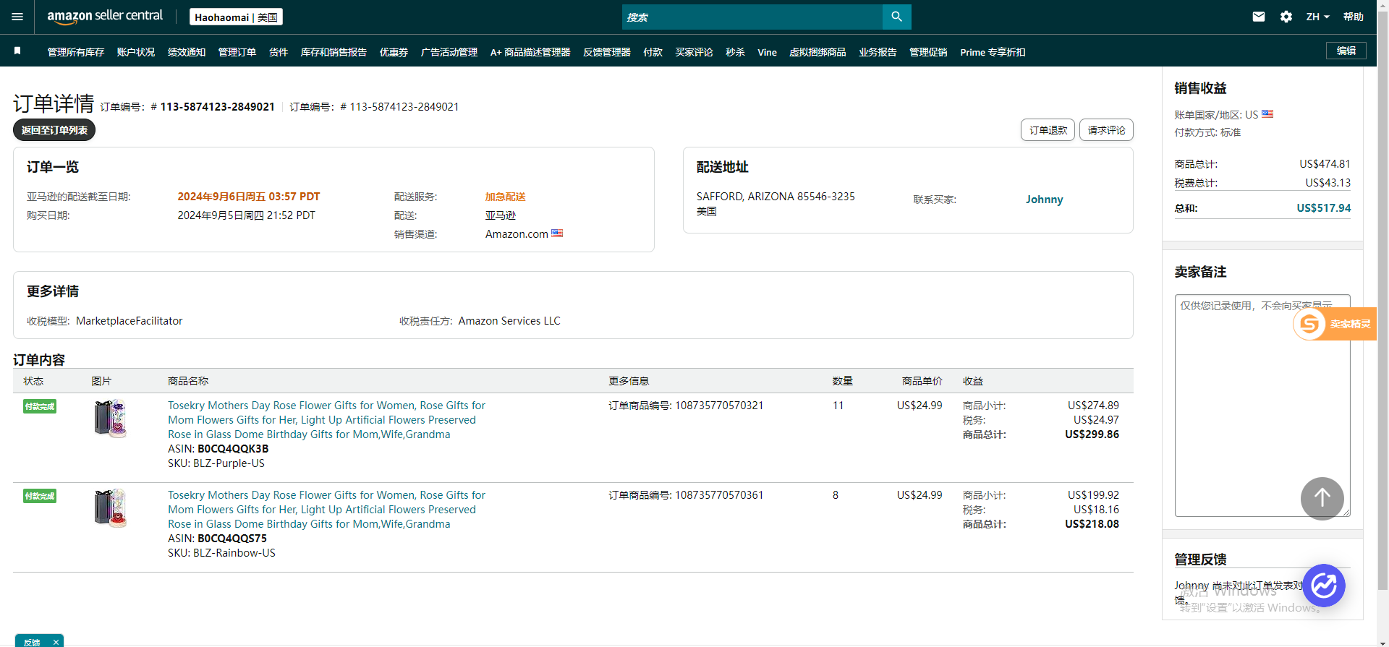
9 | 112-5146897-6797064 | 108781608854401 | 2024年9月5日周四 20:29 PDT | 亚马逊 | CARROLLTON, TX 75006-2934 美国 | 已签收 | 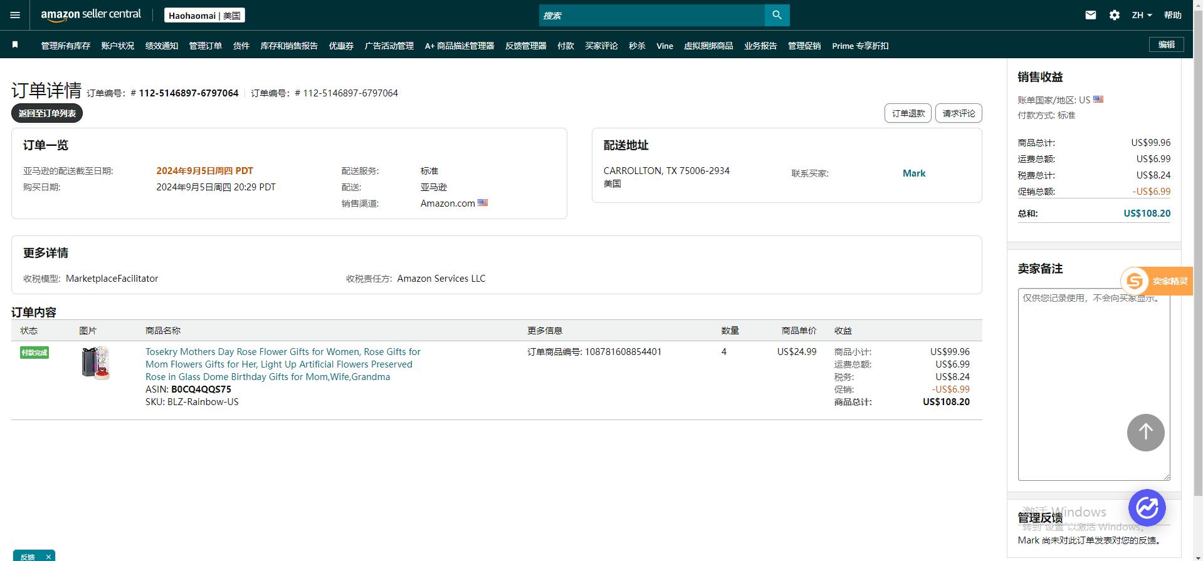
10 | 111-0596296-5781813 | 108790719171321 | 2024年9月5日周四 19:59 PDT | 亚马逊 | MCKINNEY, TX 75071-4638 美国 | 已签收 | 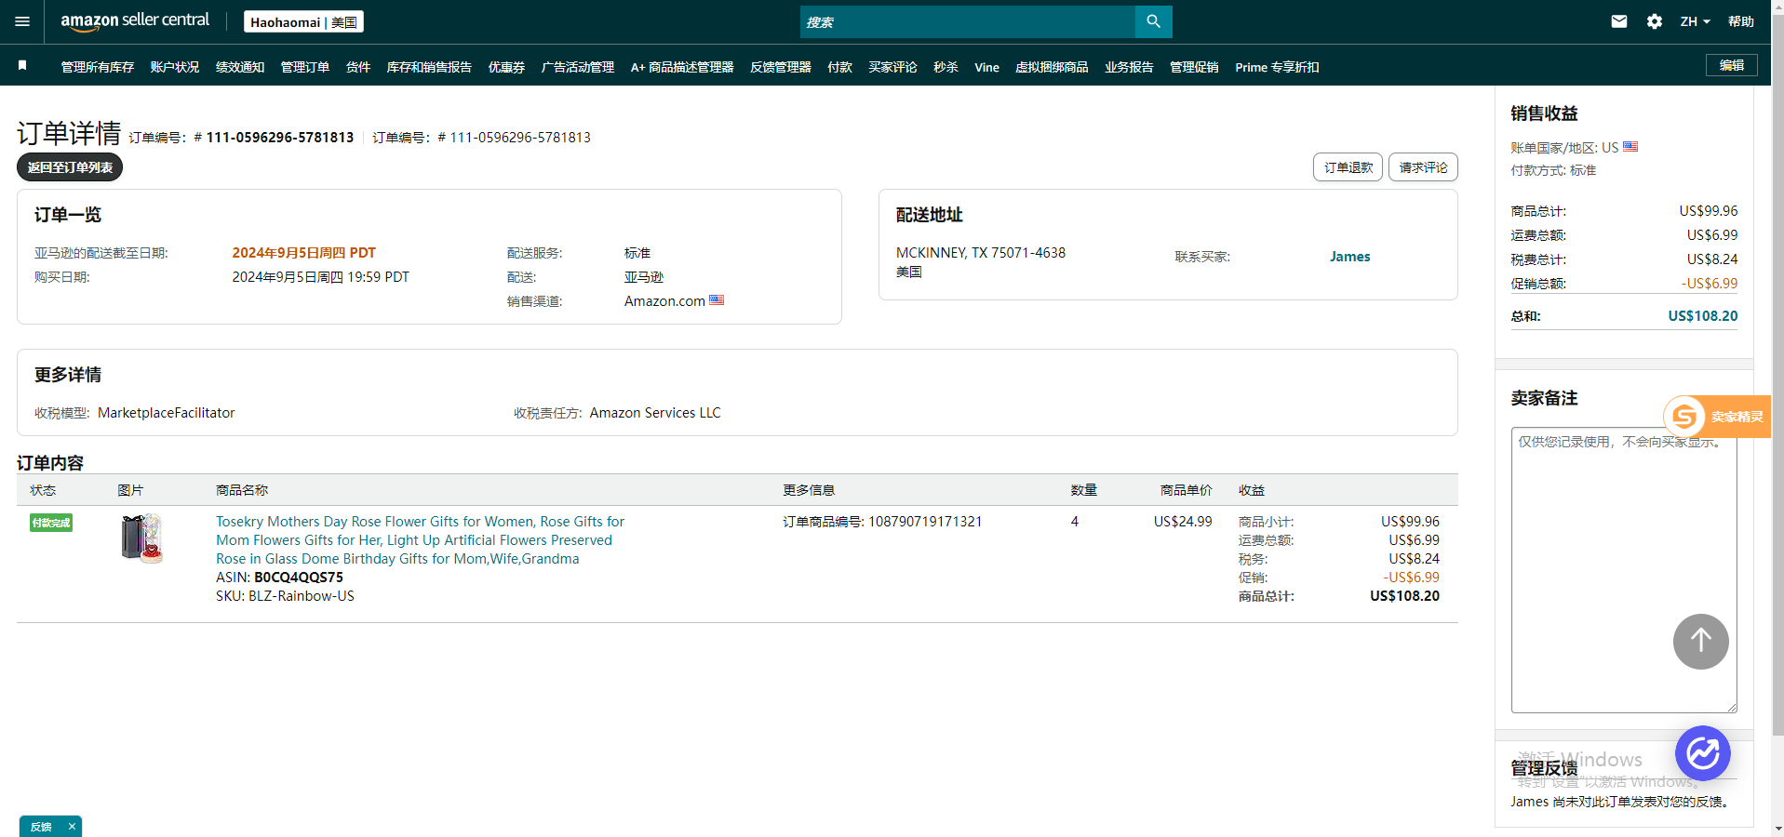
11 | 112-2080065-6289018 | 108768864340401 | 2024年9月5日周四 19:39 PDT | 亚马逊 | HOPKINS, SC 29061-9128 美国 | 已签收 | 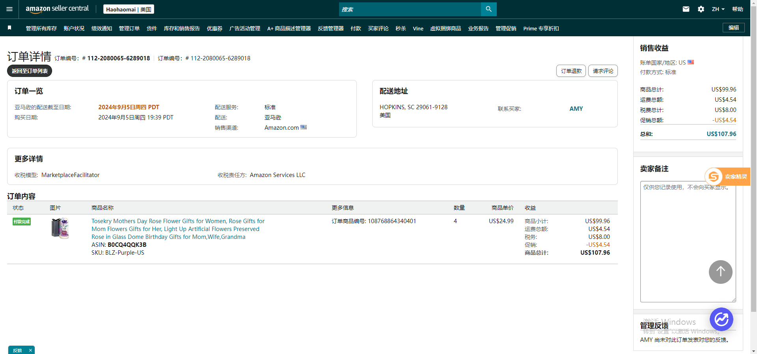
12 | 112-4300888-7318665 | 108735228395041 | 2024年9月5日周四 19:33 PDT | 亚马逊 | ROSELLE, NJ 07203-1942 美国 | 已签收 | 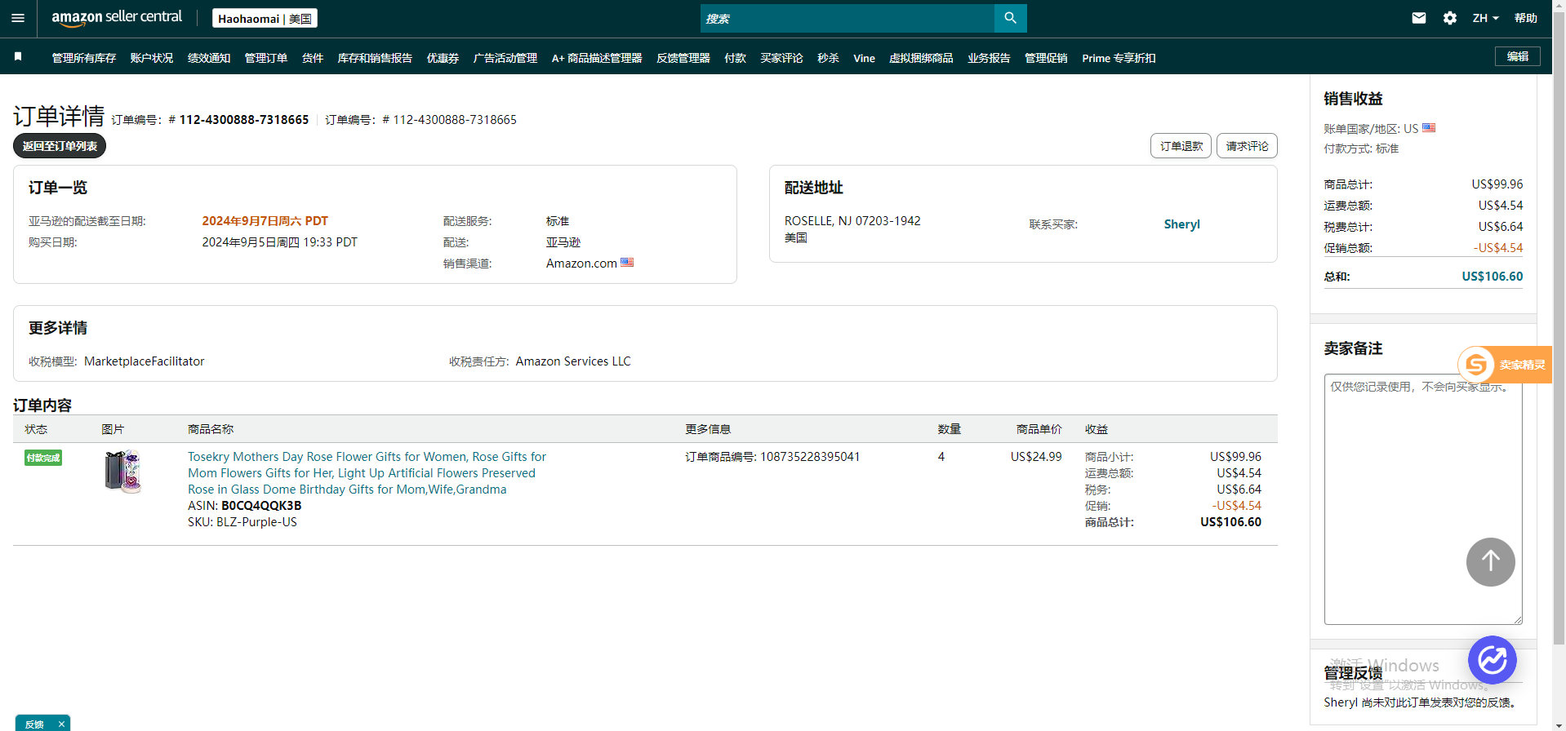
13 | 113-3007696-8356219 | 108769930197521 108777048594001 108778086802161 108778086802241 | 2024年9月5日周四 18:13 PDT | 亚马逊 | MEDINA, OH 44256-8974 美国 | 部分订单取消 | 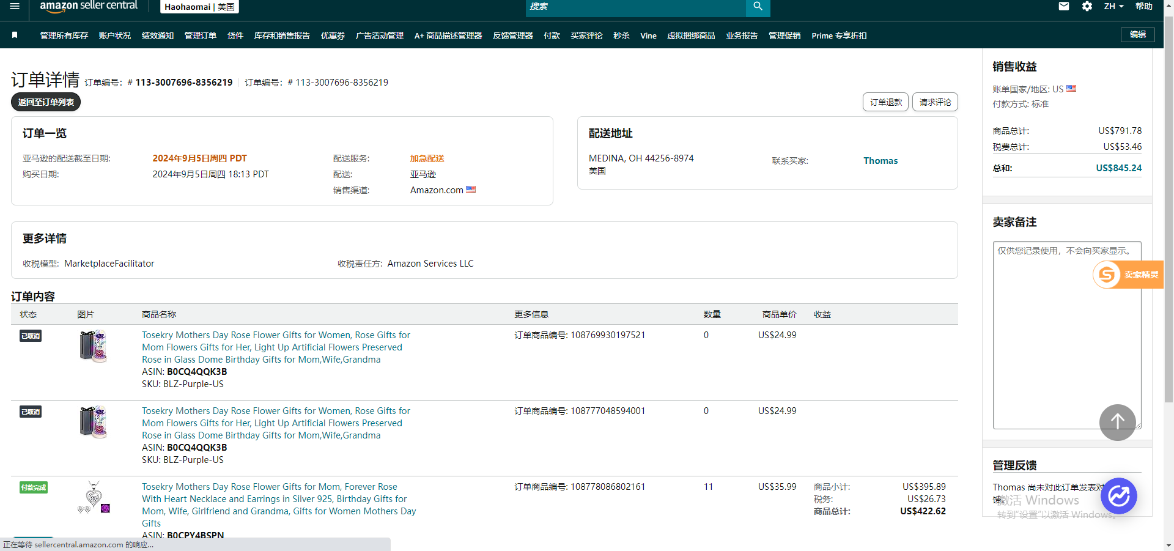
14 | 111-1625931-4478663 | 108724589479041 | 2024年9月5日周四 10:38 PDT | 亚马逊 | Alpharetta, Georgia 30004-7017 美国 | 已签收 | 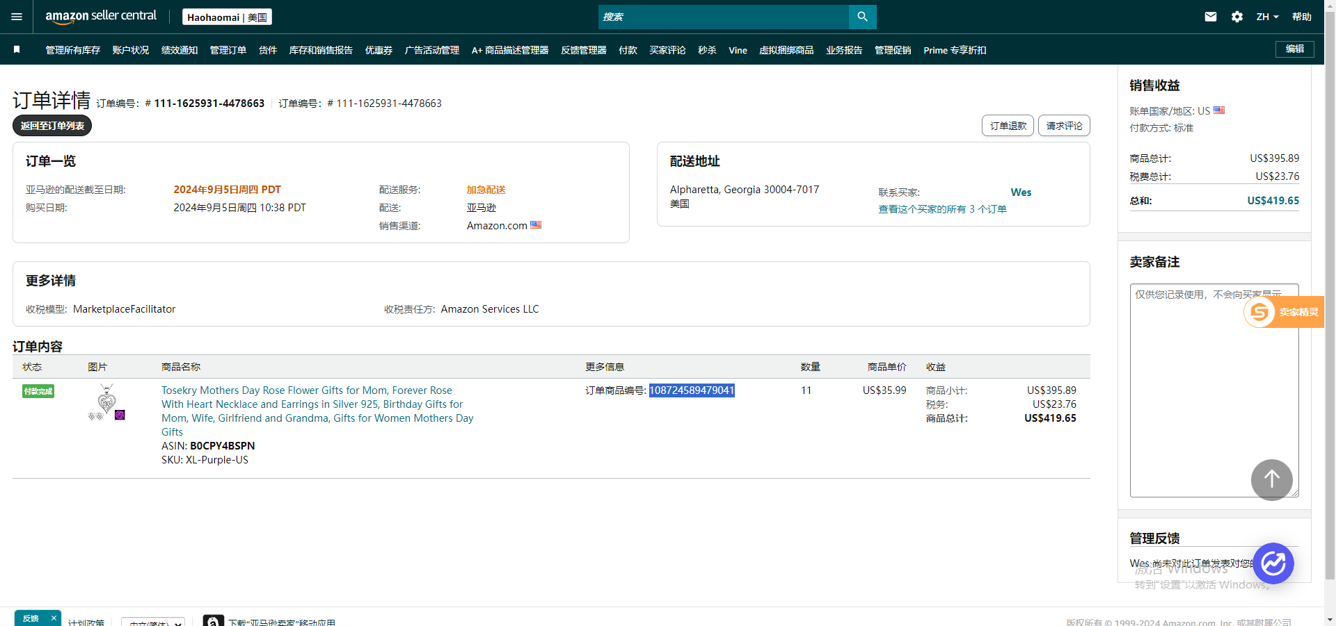
15 | 111-1374235-0132236 | 108747409124081 | 2024年9月5日周四 04:46 PDT | 亚马逊 | KETTERING, OH 45429-5152 美国 | 订单取消 | 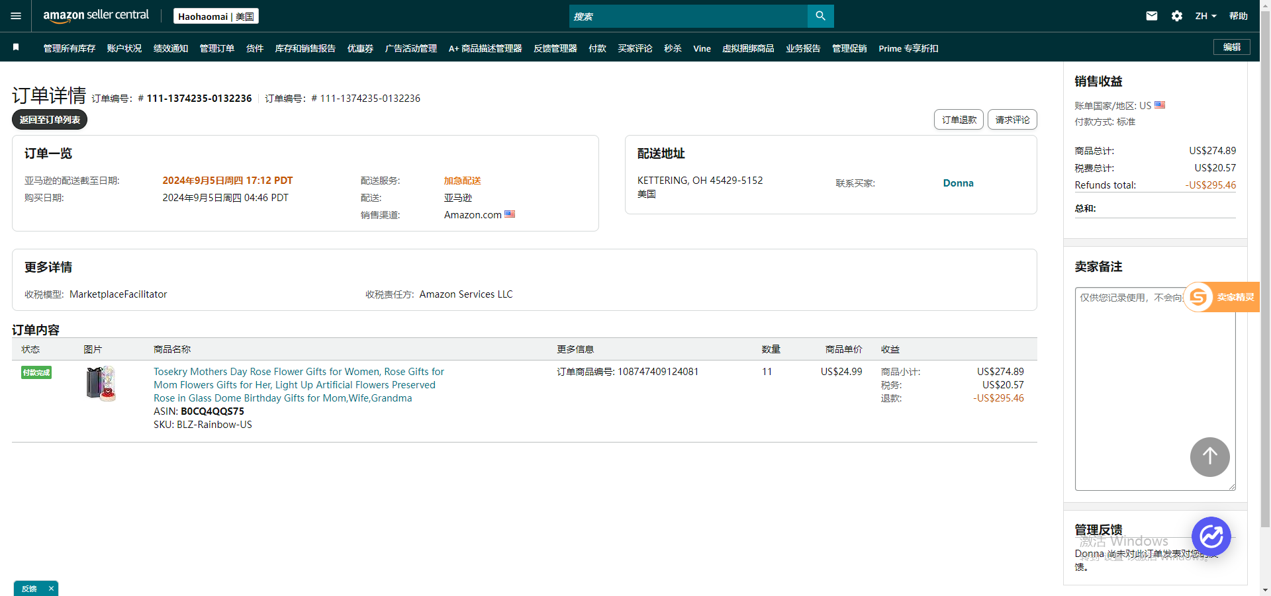
16 | 113-8334705-0524210 | 108710347509161 108710347509201 | 2024年9月5日周四 01:59 PDT | 亚马逊 | GLEN ELLYN, IL 60137-4442 美国 | 已签收 | 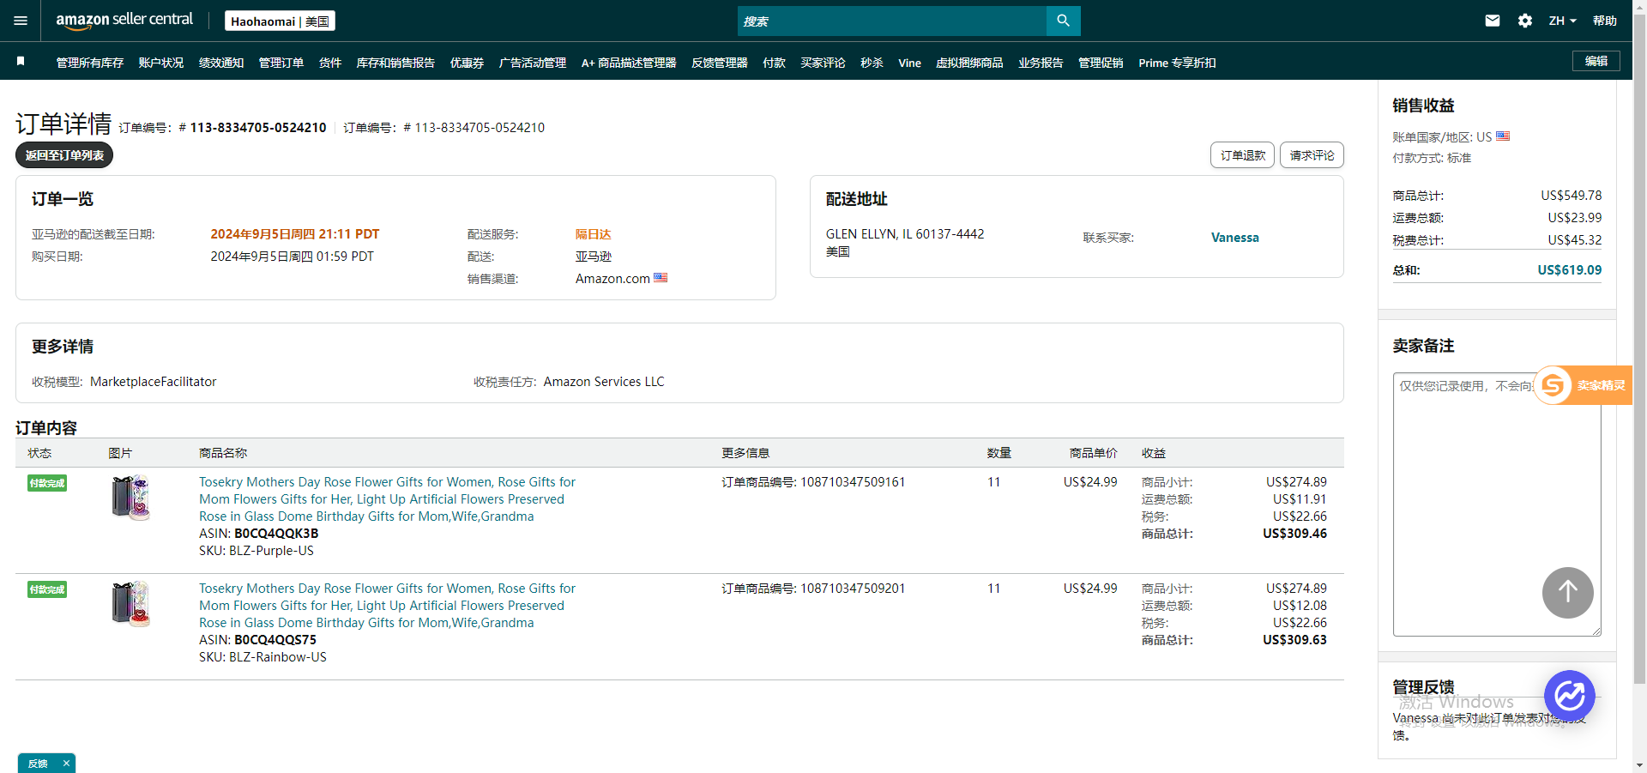
17 | 114-7816128-6693867 | 108739092211601 108739092211641 | 2024年9月4日周三 21:59 PDT | 亚马逊 | KENNESAW, GA 30144-2313 美国 | 已签收 | 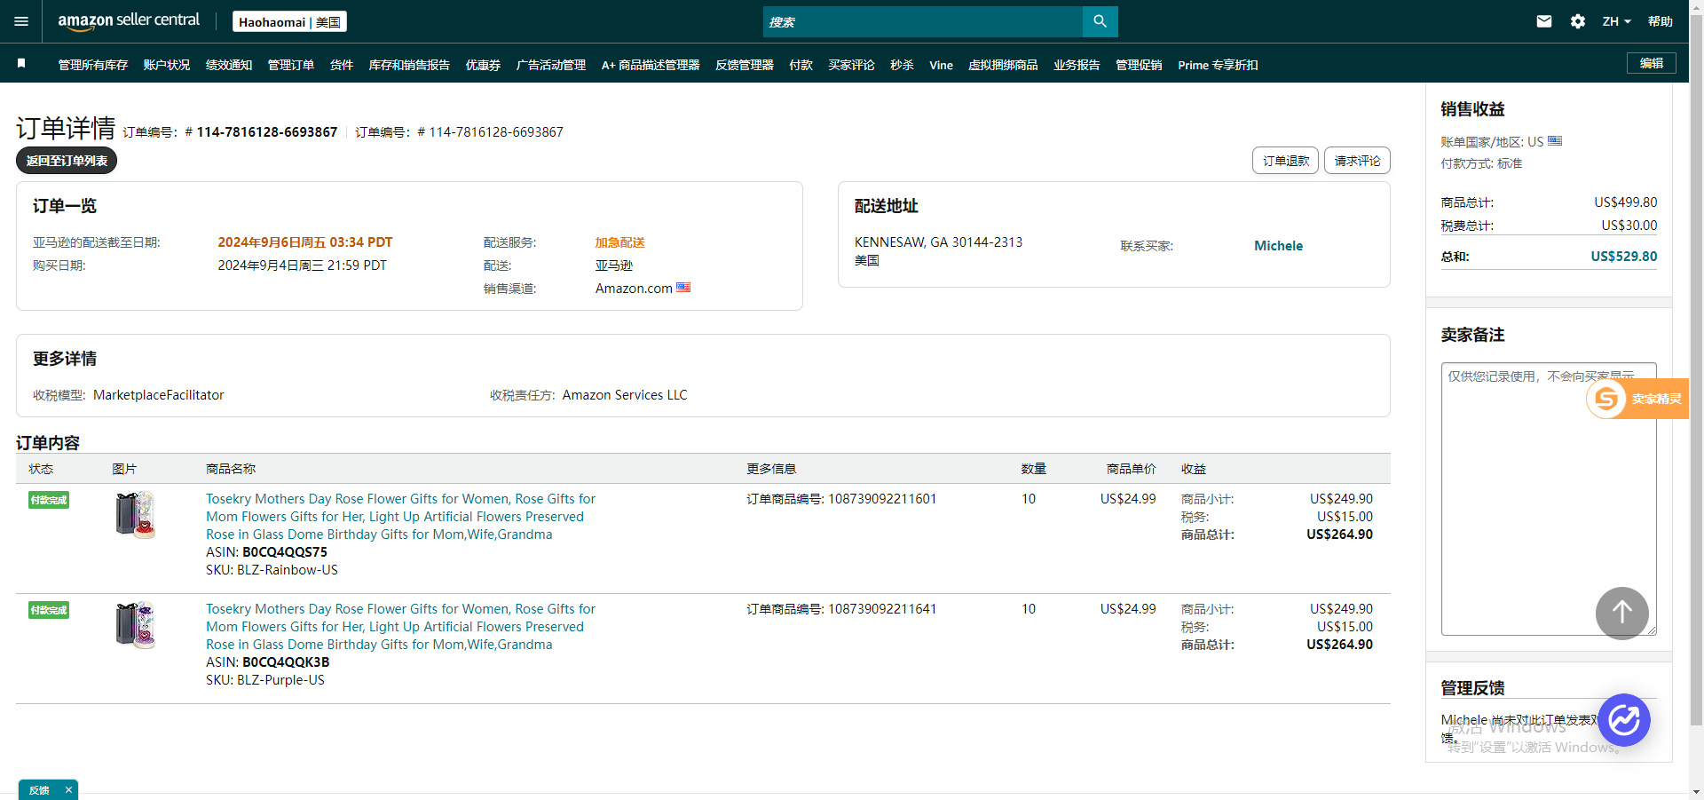
18 | 112-2465784-3355439 | 108722600141001 | 2024年9月4日周三 21:44 PDT | 亚马逊 | WESLEY CHAPEL, FL 33545-3933 美国 | 已签收 | 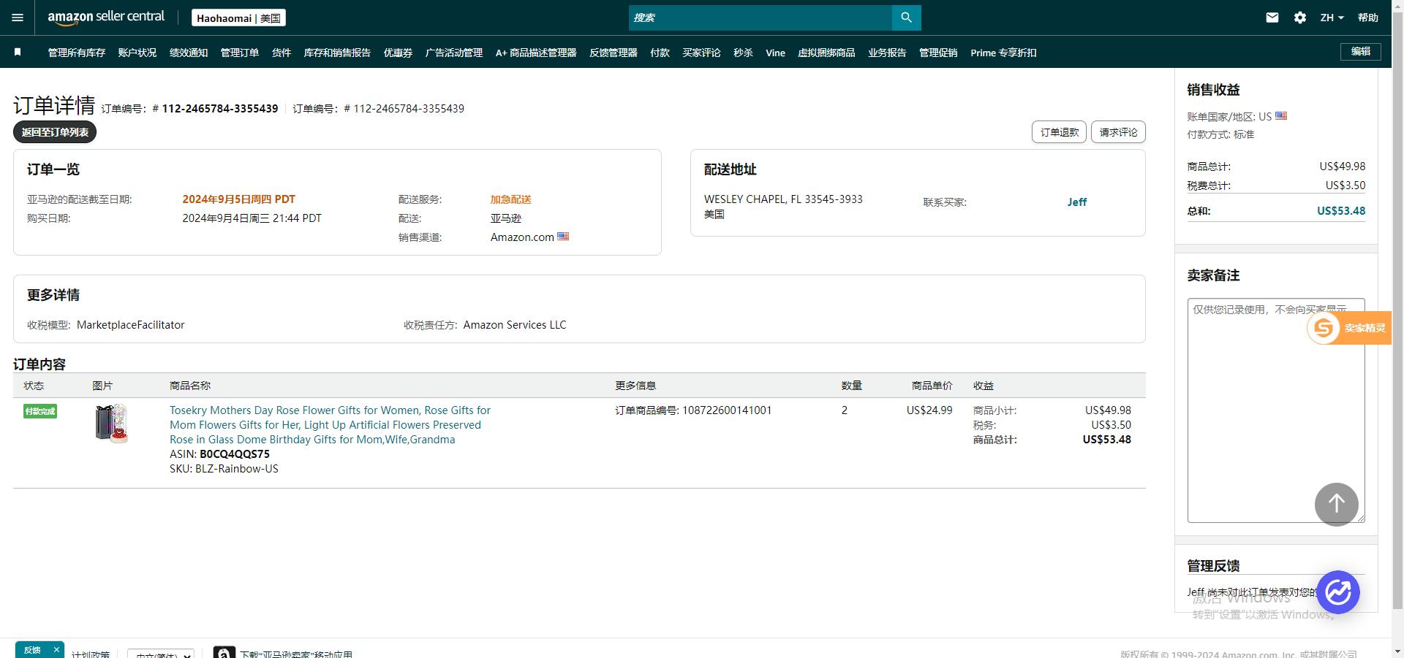
19 | 112-4135038-4133845 | 108716434262321 | 2024年9月4日周三 15:07 PDT | 亚马逊 | Lancaster, PA 17601 美国 | 已签收 | 
20 | 111-7633539-9389846 | 108671986465201 | 2024年9月4日周三 14:34 PDT | 亚马逊 | JARRELL, TX 76537-0607 美国 | 已签收 | 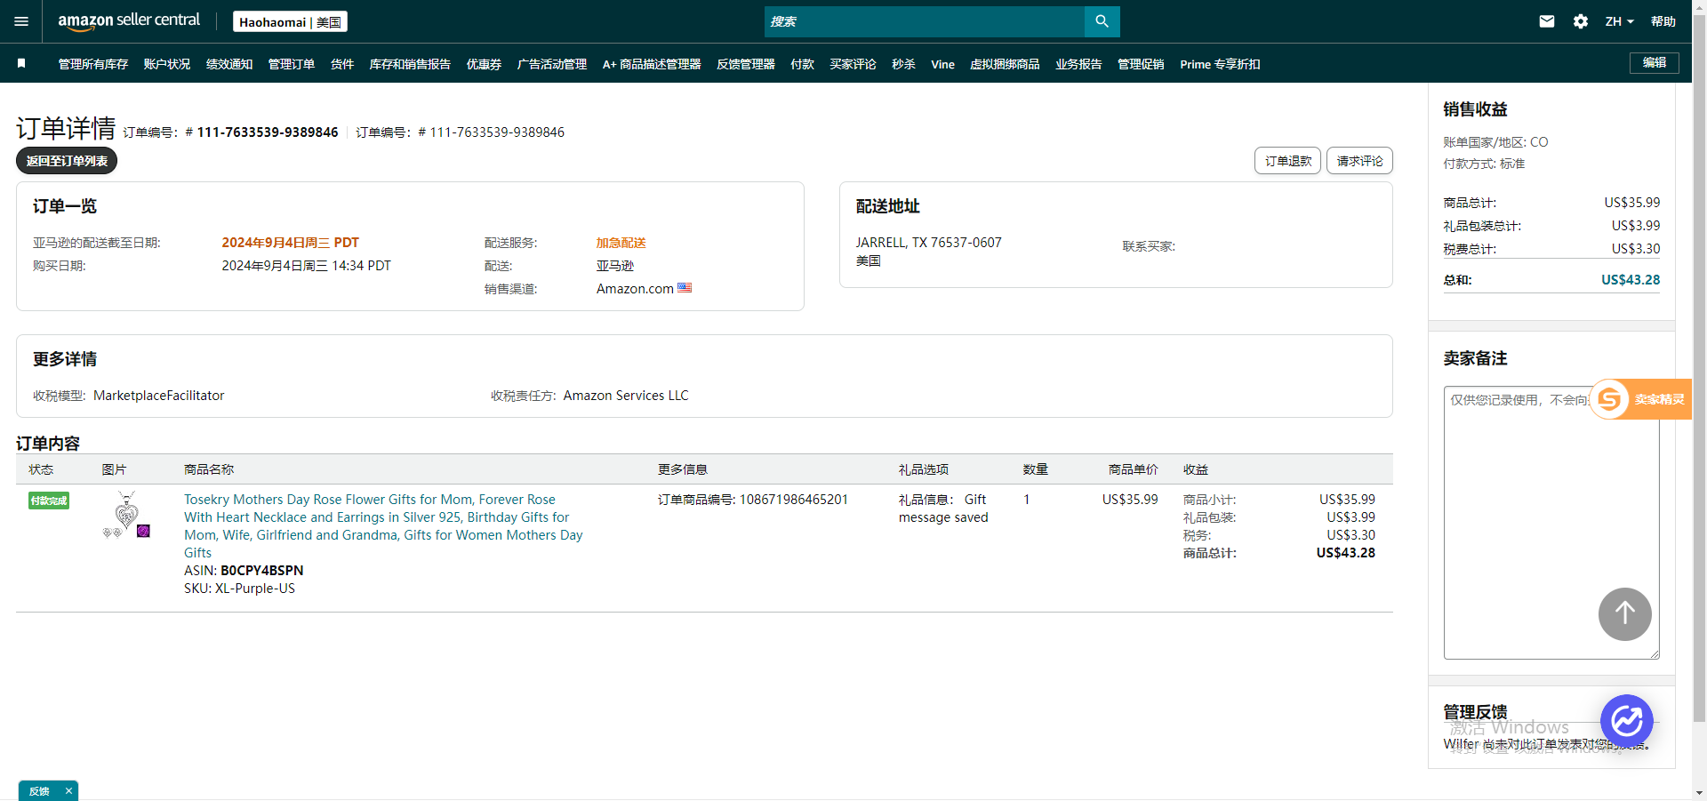
21 | 111-3081500-1129831 | 108716021469001 | 2024年9月4日周三 13:46 PDT | 亚马逊 | OMAHA, NE 68164-4025 美国 | 已签收 | 
22 | 113-5049124-7003454 | 108336944148081 108671504025041 | 2024年9月4日周三 12:32 PDT | 亚马逊 | LENEXA, KS 66219-2542 美国 | 已签收 | 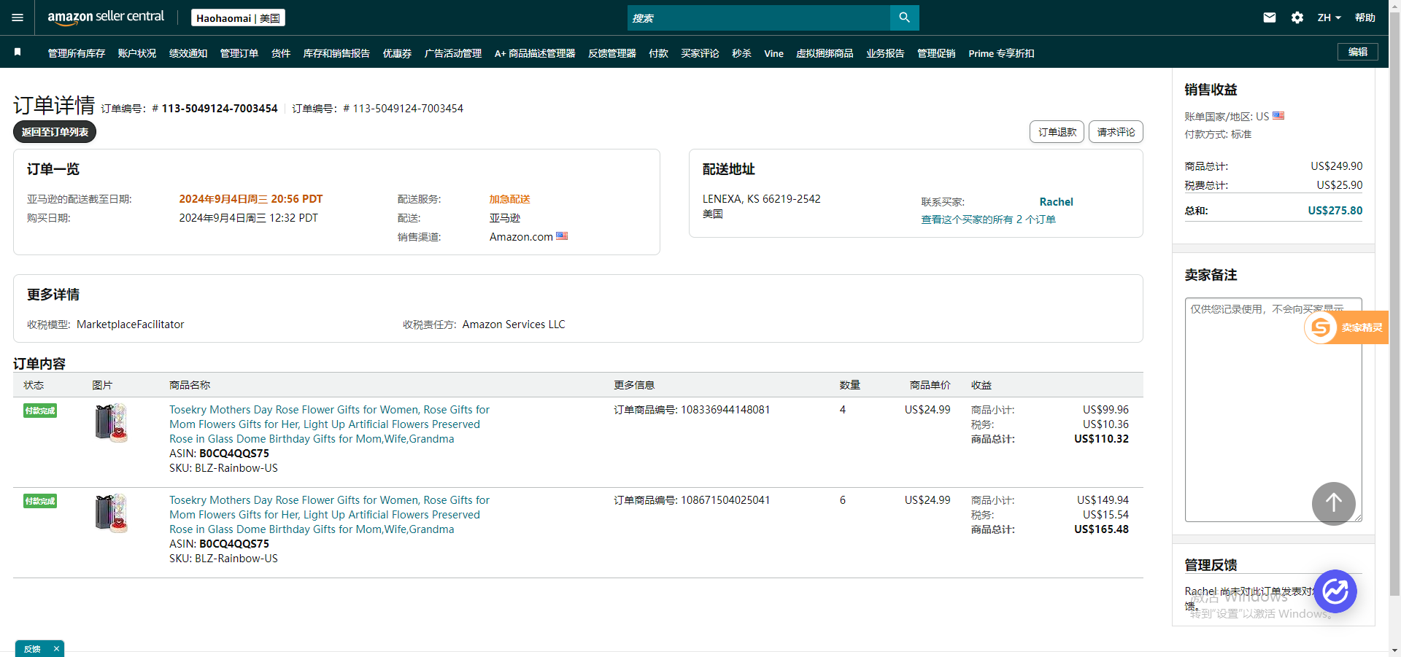
23 | 114-1936784-1204214 | 108706017568041 108706017568081 | 2024年9月4日周三 07:32 PDT | 亚马逊 | BERWYN, IL 60402-3921 美国 | 部分订单取消 | 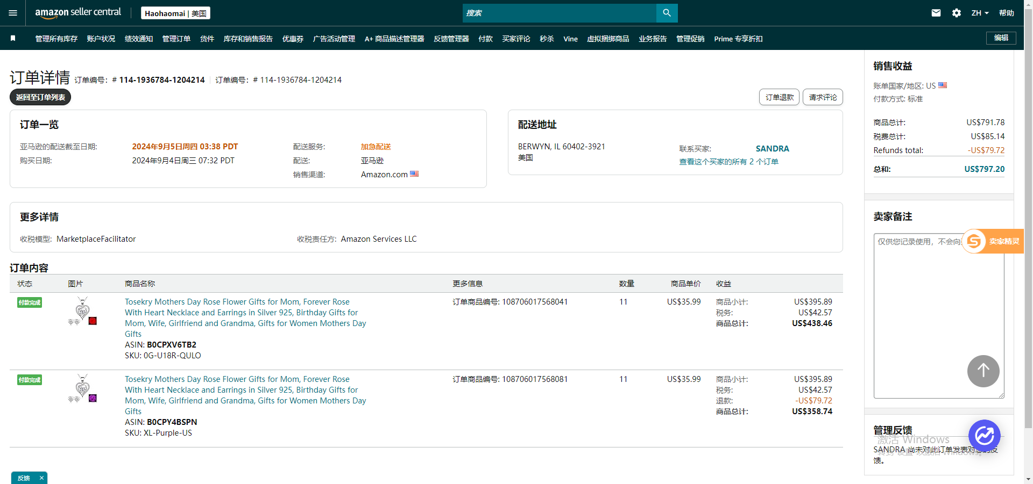
24 | 113-5784864-0211411 | 108659700702081 108659700702121 | 2024年9月4日周三 07:04 PDT | 亚马逊 | MAPLE GROVE, MN 55369-5696 美国 | 已签收 | 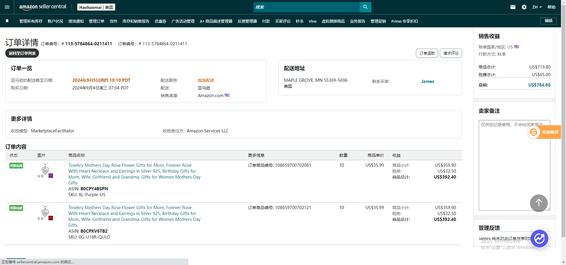
25 | 111-9471810-1977800 | 108654260104201 108691776359961 108691776360001 108691776360081 | 2024年9月4日周三 03:31 PDT | 亚马逊 | WILMINGTON, NC 28405-8804 美国 | 已签收 | 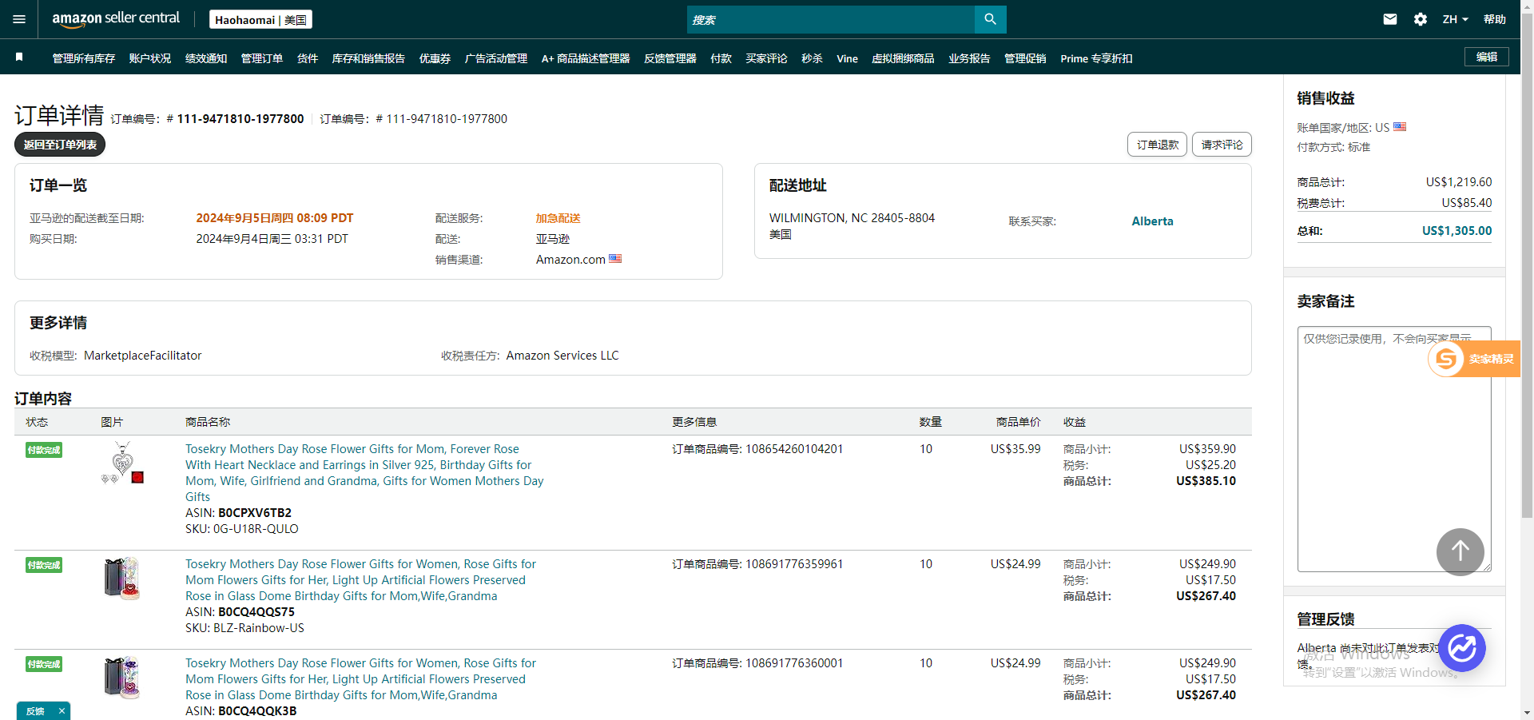
26 | 112-9180754-8879409 | 108687197503881 108687197503921 108691660550881 108691660550921 | 2024年9月4日周三 00:33 PDT | 亚马逊 | Bayside, New York 11364 美国 | 已签收 | 
27 | 111-3308277-9578627 | 108626763043881 108668582452881 | 2024年9月3日周二 14:05 PDT | 亚马逊 | NORTHPORT, NY 11768-3025 美国 | 已签收 | 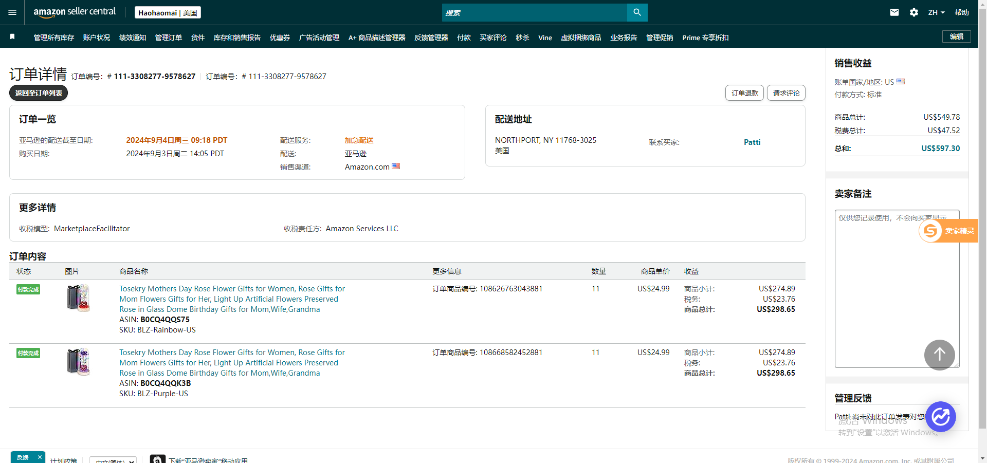
28 | 113-5770785-0710666 | 108666541509121 108666541509201 | 2024年9月3日周二 13:01 PDT | 亚马逊 | WHITE SWAN, WA 98952-9614 美国 | 已签收 | 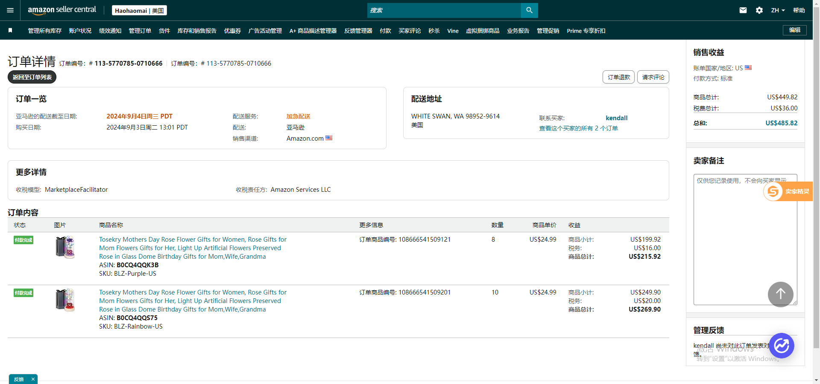
29 | 111-2629691-4402601 | 108664058103481 | 2024年9月3日周二 12:40 PDT | 亚马逊 | HARRISON, AR 72601-8464 美国 | 已签收 | 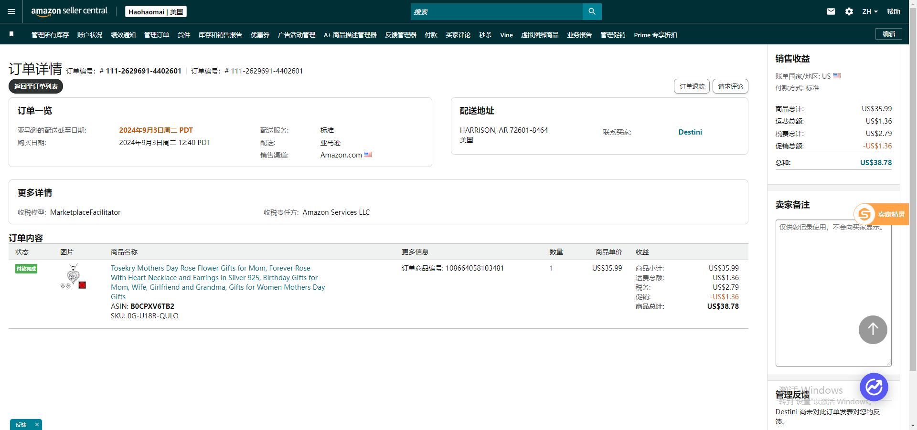
30 | 112-4244523-9979405 | 108645942035241 108645942035281 108645942035321 108645942035361 | 2024年9月3日周二 04:01 PDT | 亚马逊 | MAYFIELD, KY 42066-2500 美国 | 已签收 | 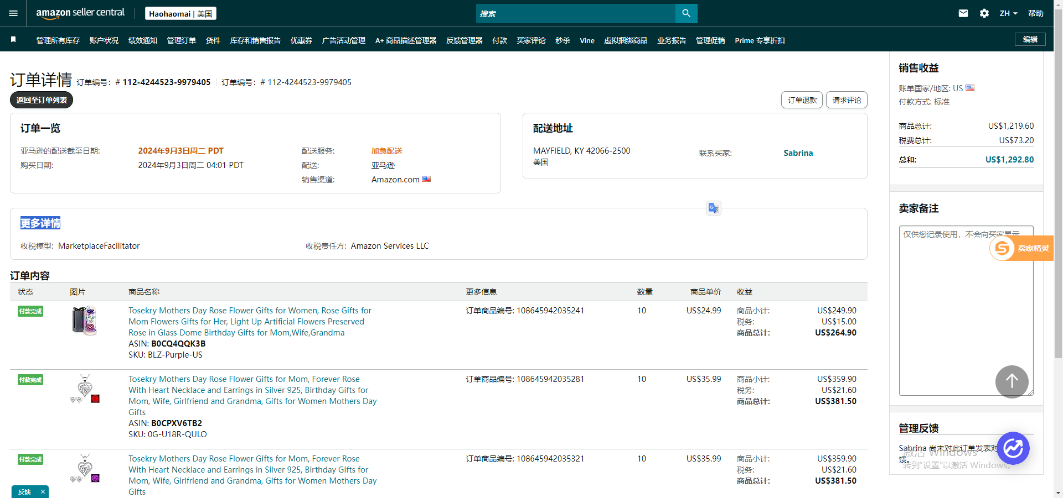
31 | 112-7996116-5762609 | 108348839346921 108594123573681 108594123573721 | 2024年9月3日周二 00:01 PDT | 亚马逊 |  | 部分订单取消 | 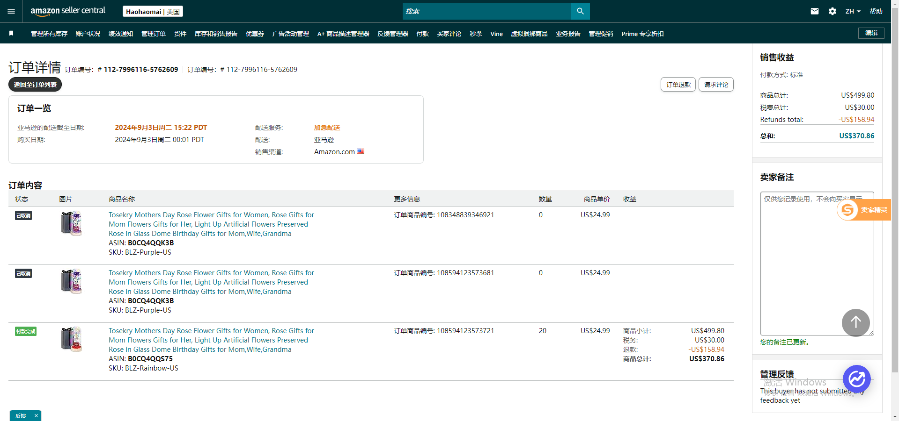
32 | 111-6698623-6316264 | 108602193124001 | 2024年9月2日周一 11:59 PDT | 亚马逊 | VANDALIA, OH 45377-1650 美国 | 已签收 | 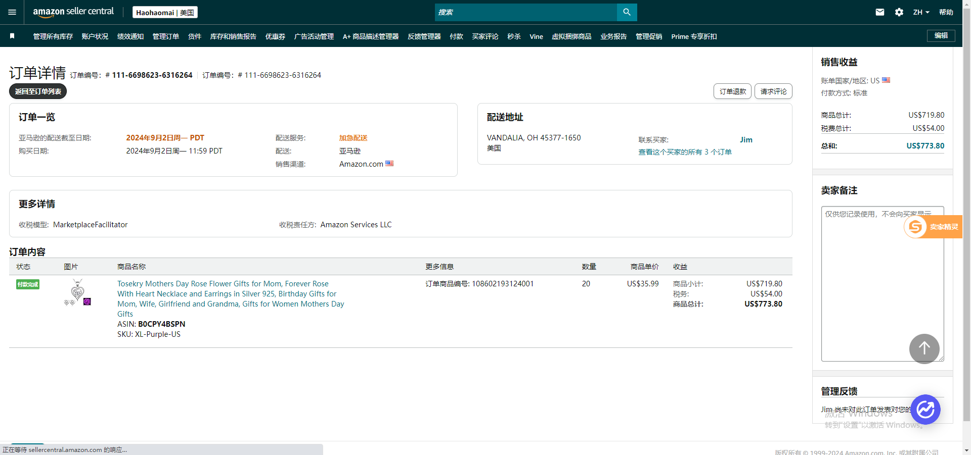
33 | 113-2169186-6821042 | 108595429668001 | 2024年9月2日周一 10:17 PDT | 亚马逊 | MESA, AZ 85213-1637 美国 | 已签收 | 
34 | 113-2485274-8190656 | 108571978590841 | 2024年9月2日周一 10:15 PDT | 亚马逊 | PAULDEN, ARIZONA 86334-4612 美国 | 已签收 | 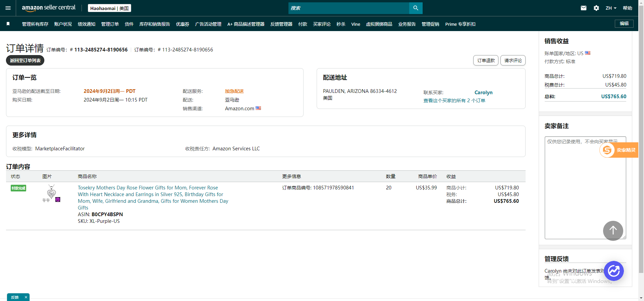
35 | 112-5987298-7856248 | 108587971645081 | 2024年9月2日周一 08:03 PDT | 亚马逊 | MIAMI BEACH, FL 33139-8050 美国 | 已签收 | 
36 | 113-1676666-5257029 | 108378438160761 108379121520681 108561526475481 | 2024年9月2日周一 07:32 PDT | 亚马逊 | WILLOWBROOK, IL 60527-5486 美国 | 已签收 | 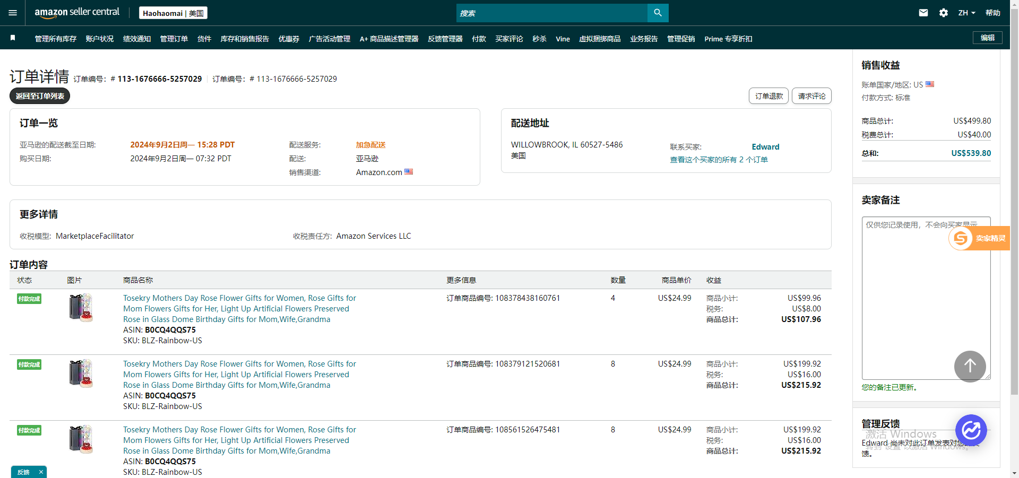
37 | 112-0429045-5396248 | 108561481996041 108561481996121 108580359039721 | 2024年9月2日周一 07:21 PDT | 亚马逊 | SCOTTSDALE, AZ 85257-4731 美国 | 已签收 | 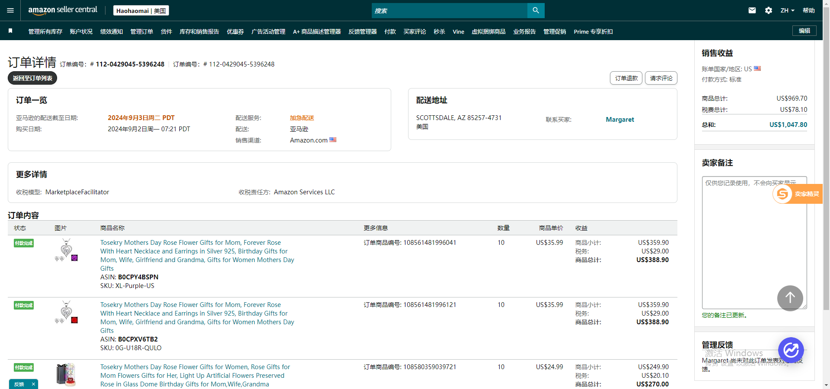
38 | 114-0487633-7352240 | 108580313973161 108580313973241 | 2024年9月2日周一 07:09 PDT | 亚马逊 | NORTH LAS VEGAS, NV 89084-2565 美国 | 部分订单取消 | 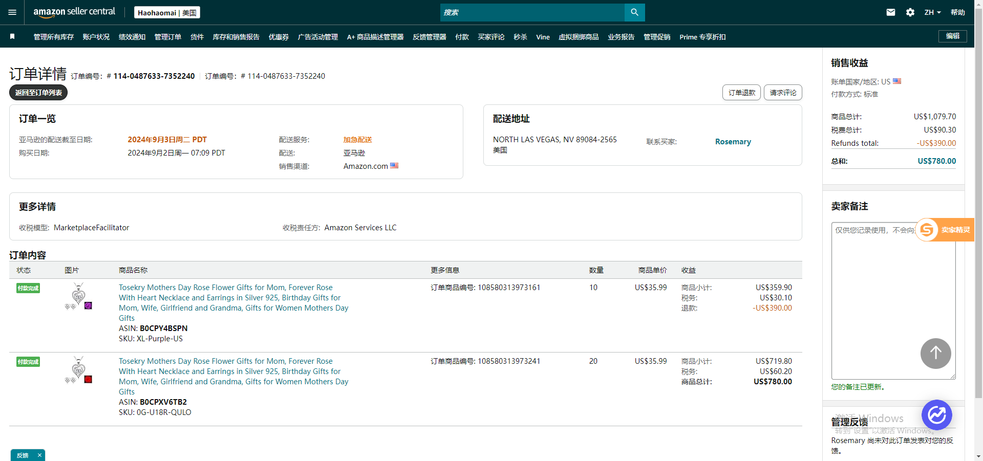
39 | 114-8667536-3054667 | 108561350895321 108561350895361 | 2024年9月2日周一 06:43 PDT | 亚马逊 | Leal Carriers LLC Edinburg, TX 78539 美国 | 已签收 | 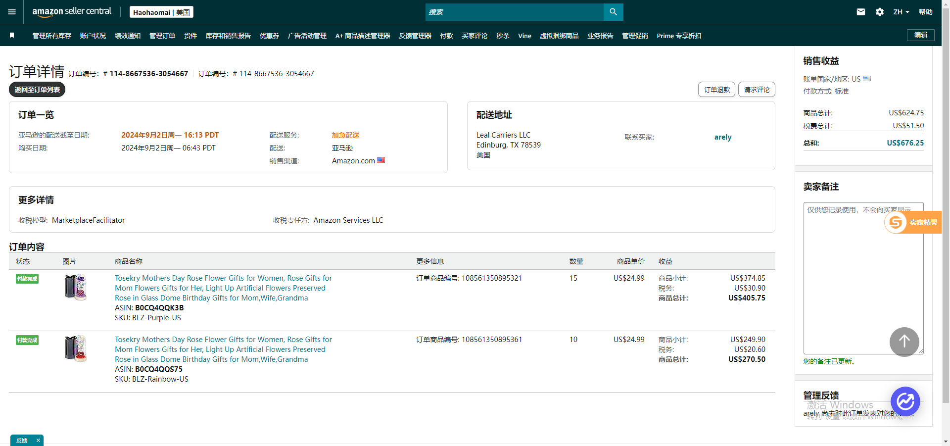
40 | 111-3387930-5425831 | 108584530647961 108584530648001 | 2024年9月2日周一 06:39 PDT | 亚马逊 | CONCORD, MASSACHUSETTS 01742-2961 美国 | 已签收 | 
41 | 114-1415414-3905838 | 108585056148041 | 2024年9月2日周一 06:16 PDT | 亚马逊 | LITTLETON, COLORADO 80123-7721 美国 | 已签收 | 
42 | 111-2698937-6978601 | 108561203901001 108561203901041 | 2024年9月2日周一 05:57 PDT | 亚马逊 | EL PASO, TX 79930-6526 美国 | 已签收 | 
43 | 113-7203890-0094629 | 108580082370241 | 2024年9月2日周一 05:55 PDT | 亚马逊 | PASADENA, CA 91107-4905 美国 | 已签收 | 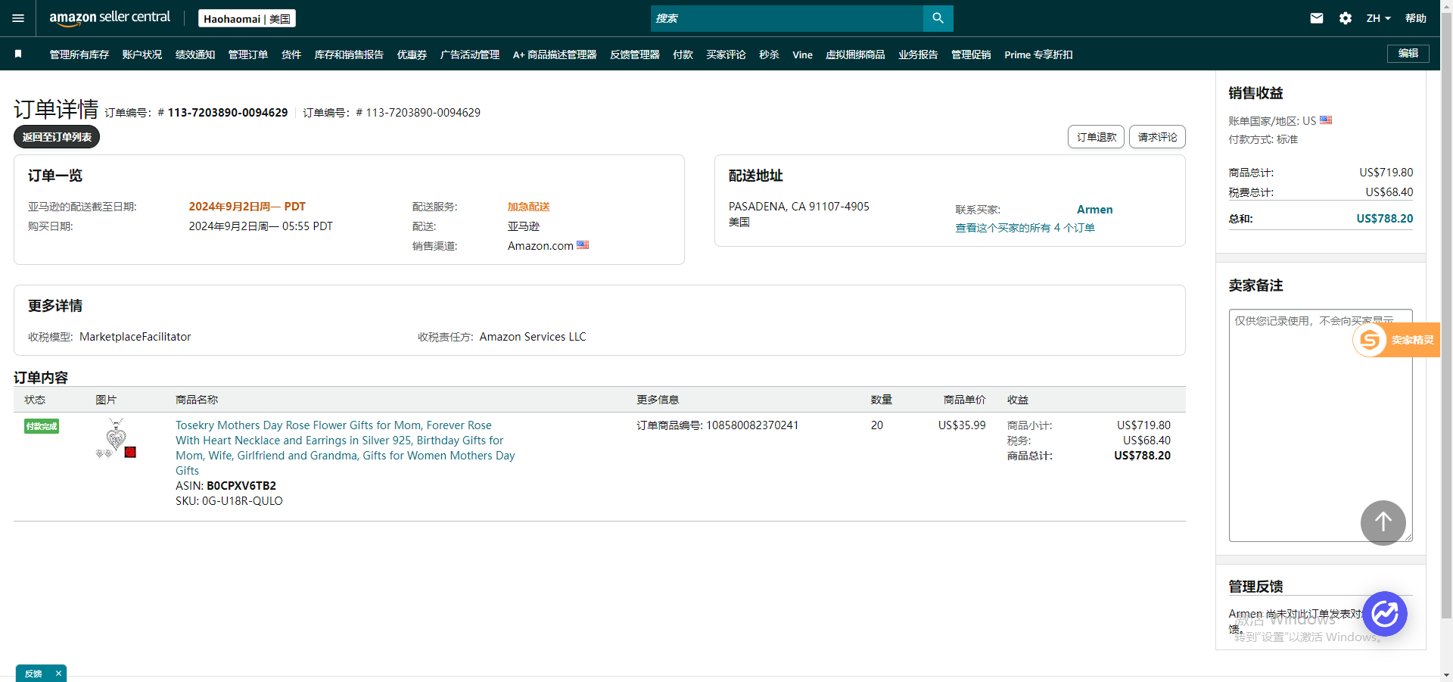
44 | 112-0589588-2605065 | 108579915428881 108579915428921 108579915428961 108579915429001 | 2024年9月2日周一 04:45 PDT | 亚马逊 | AVONDALE, AZ 85323-2222 美国 | 已签收 | 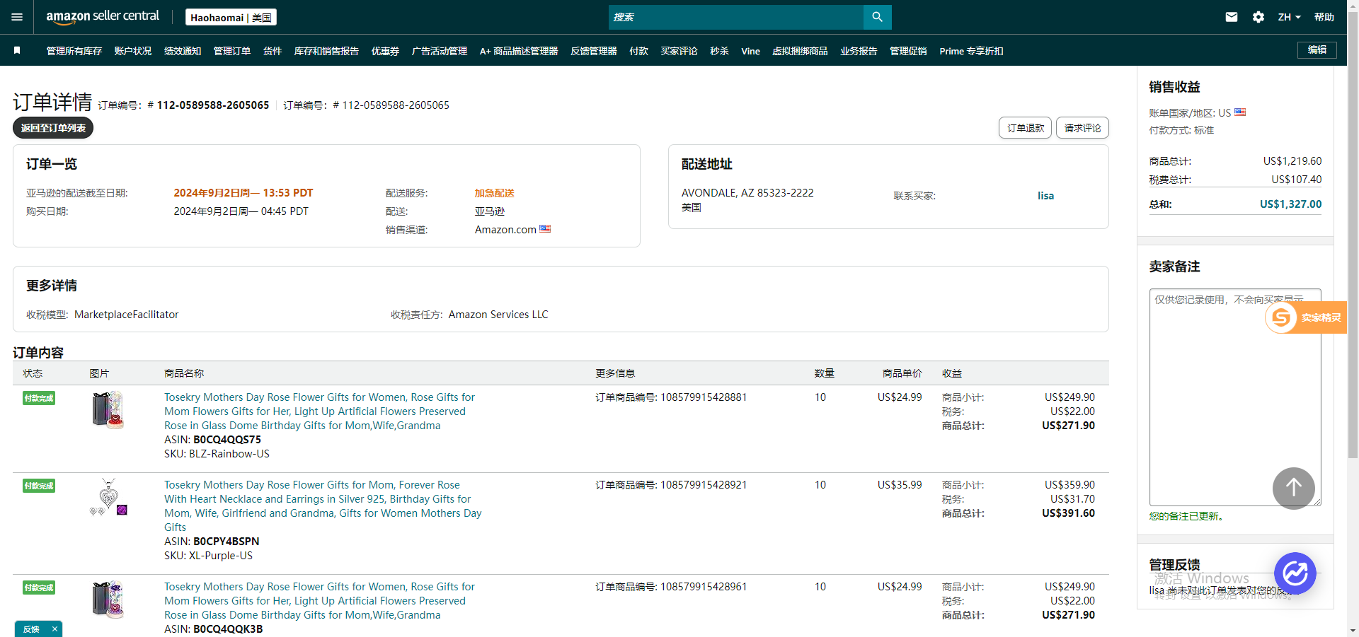
45 | 113-0321038-8301845 | 108583141619001 108583141619081 | 2024年9月2日周一 03:20 PDT | 亚马逊 | FORT MYERS, FL 33913-8467 美国 | 已签收 | 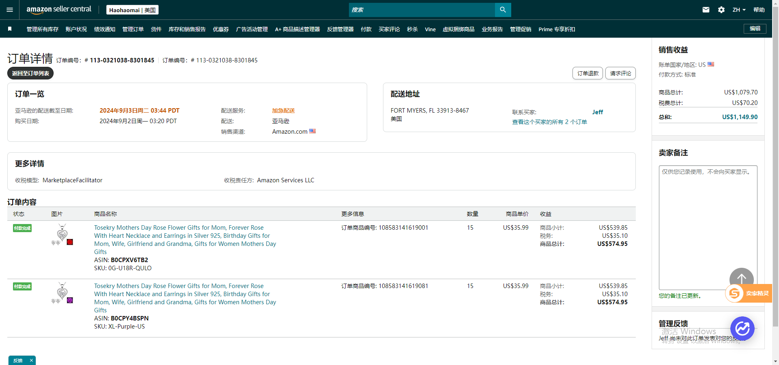
46 | 111-7324507-8038639 | 108583000352041 | 2024年9月2日周一 02:58 PDT | 亚马逊 | TOLEDO, OH 43612-2467 美国 | 已签收 | 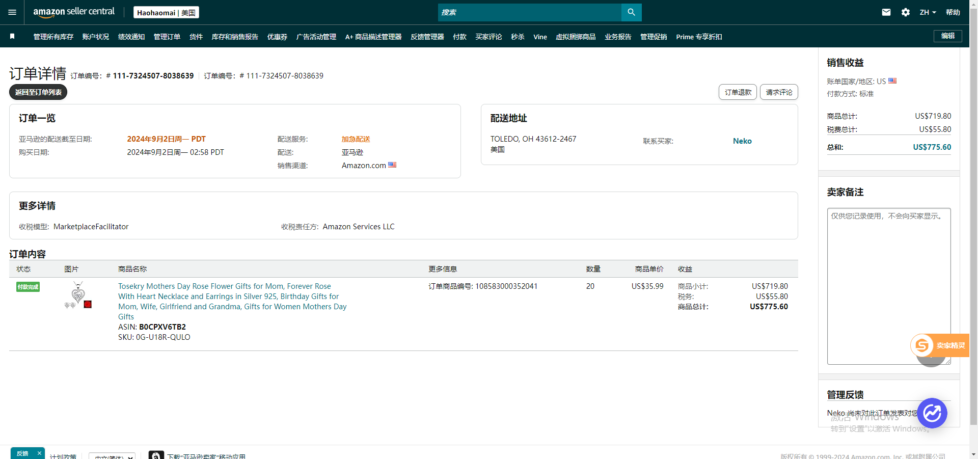
47 | 114-5310591-2025057 | 108583516190201 | 2024年9月2日周一 00:28 PDT | 亚马逊 | OXFORD, ME 04270-2916 美国 | 已签收 | 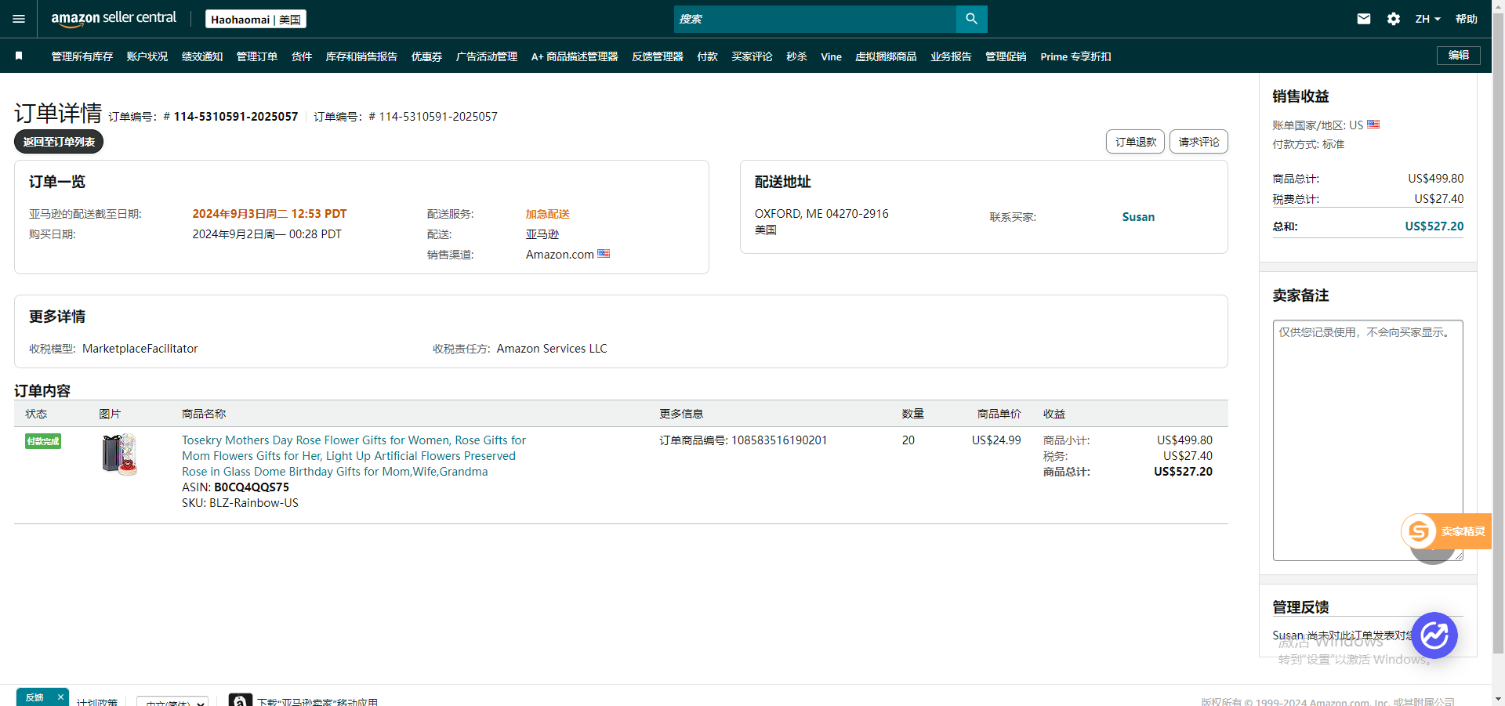
48 | 113-0899536-3041059 | 108548477798441 | 2024年9月1日周日 11:22 PDT | 亚马逊 | MANTUA, NJ 08051-1013 美国 | 已签收 | 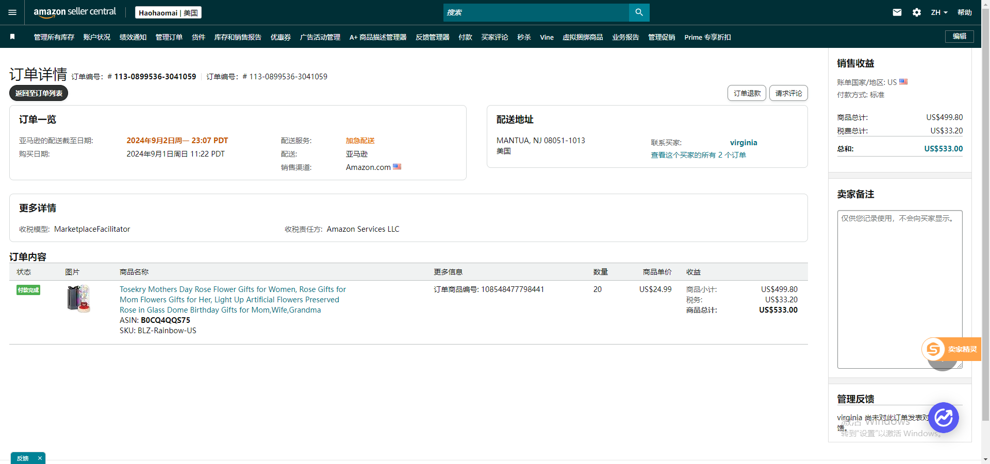
49 | 114-7911584-4268229 | 108548133012401 108548133012441 | 2024年9月1日周日 10:46 PDT | 亚马逊 | RANDOLPH, MA 02368-2515 美国 | 已签收 | 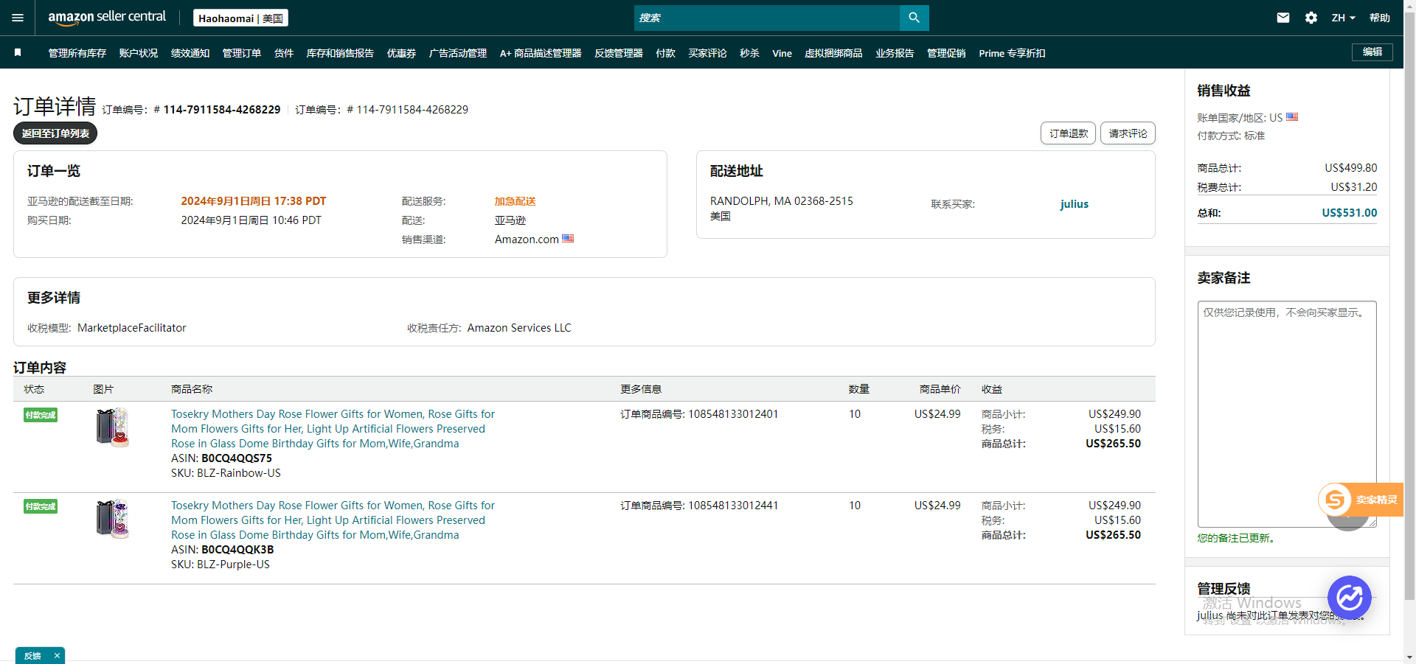
50 | 114-1009173-2053814 | 108491834616361 | 2024年9月1日周日 10:20 PDT | 亚马逊 | SAVANNAH, GA 31405-3769 美国 | 已签收 | 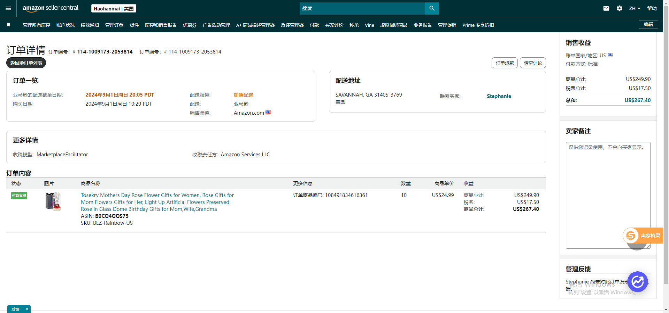
51 | 113-4525268-1341854 | 108517051215761 108517051215801 108517051215841 108517051215881 | 2024年9月1日周日 02:36 PDT | 亚马逊 | ARLINGTON, TX 76011-5048 美国 | 已签收 | 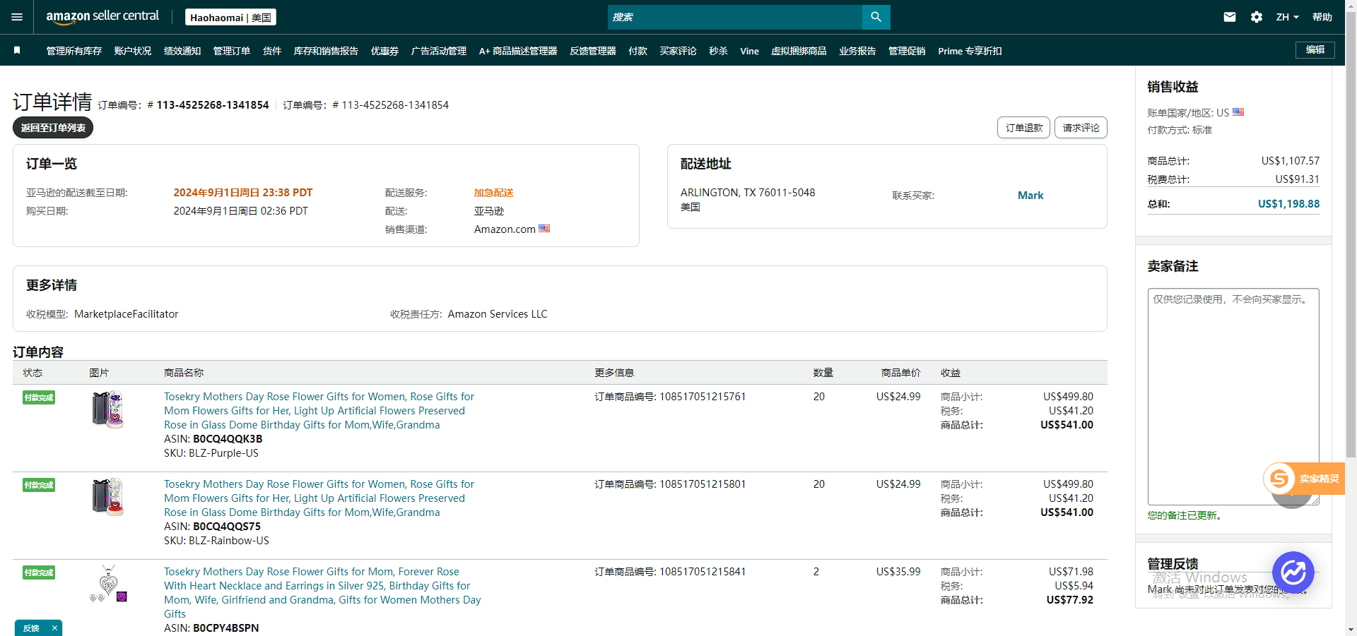
52 | 114-5665586-7728240 | 108527189017641 108527189017681 | 2024年8月31日周六 22:59 PDT | 亚马逊 | MAGALIA, CA 95954-9744 美国 | 已签收 | 
53 | 114-4859481-5569043 | 108504017433761 108504017433841 | 2024年8月31日周六 12:01 PDT | 亚马逊 | REVERE, MA 02151-1911 美国 | 已签收 | 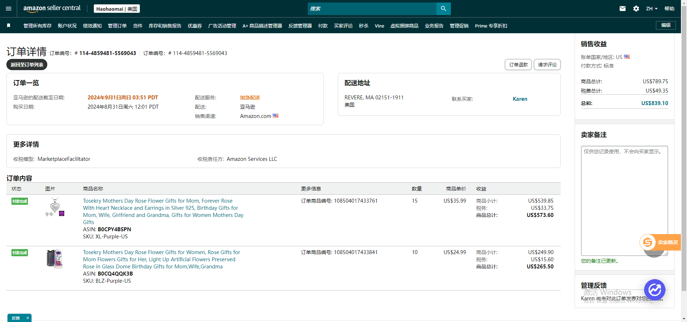
54 | 114-7273915-5994639 | 108465844087761 | 2024年8月31日周六 11:52 PDT | 亚马逊 | HOLLISTER, CA 95023-4638 美国 | 已签收 | 
55 | 113-8981276-0148206 | 108484754657961 108484754658001 108484754658041 | 2024年8月31日周六 06:44 PDT | 亚马逊 | FORT MYERS, FL 33905-5563 美国 | 已签收 | 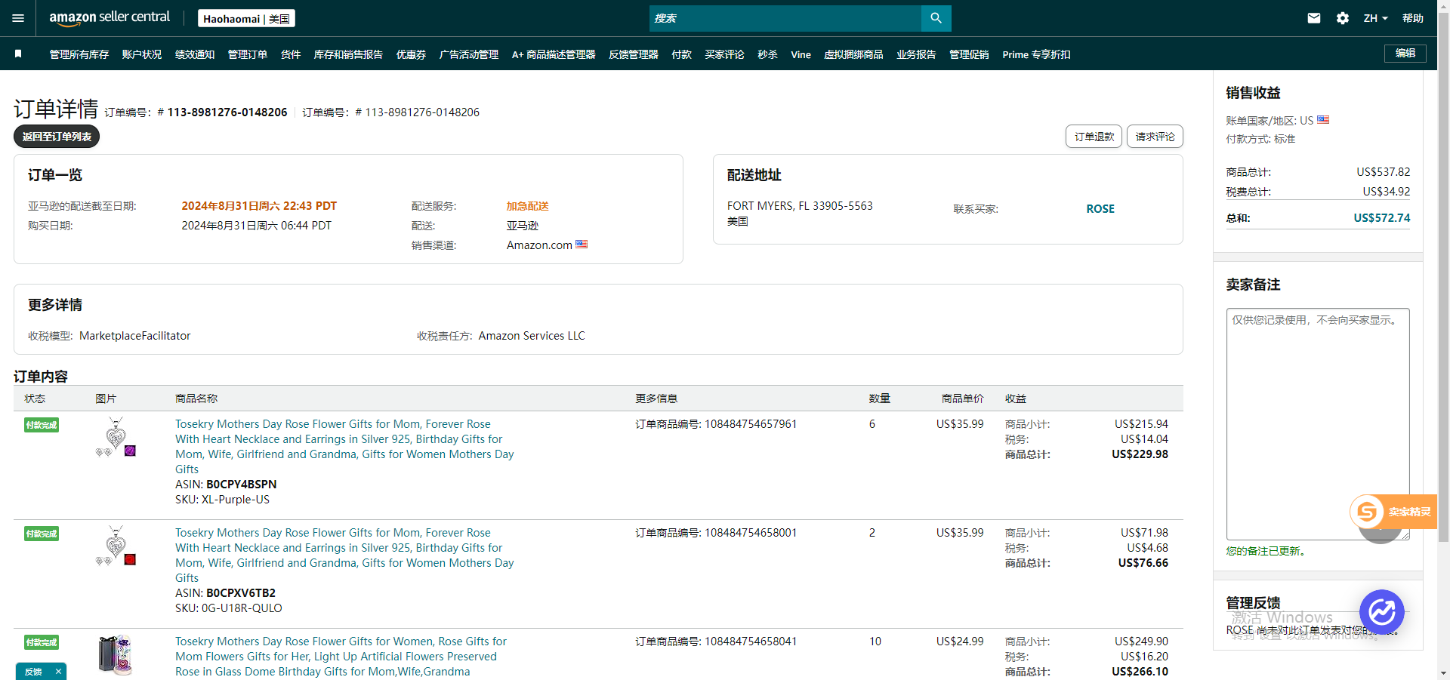
56 | 113-0563921-4636238 | 108473012095441 | 2024年8月30日周五 20:14 PDT | 亚马逊 | PRIOR LAKE, MN 55372-1314 美国 | 已签收 | 
57 | 112-3142981-0648224 | 108441707124801 108441707124841 | 2024年8月30日周五 05:19 PDT | 亚马逊 | Elkhart, TX 75839 美国 | 已签收 | 
58 | 112-6187772-0242648 | 108400851268761 108400851268801 | 2024年8月30日周五 05:19 PDT | 亚马逊 | HOLIDAY, FL 34691-1324 美国 | 已签收 | 

